Đăng nhập
Project Name | XÂY DỰNG NỀN TẢNG GIÁO DỤC TRỰC TUYẾN TÍCH HỢP AI, CỔNG THANH TOÁN VNPAY
Module Code | Đăng nhập
 | Hoàn thành | Lỗi | Chưa kiểm tra | Bị chăn | Tổng số trường hợp thử nghiệm
Round 1 | 12 | 6 | 0 | 0 | 18
Round 2 | 18 | 0 | 0 | 0 | 18
 | 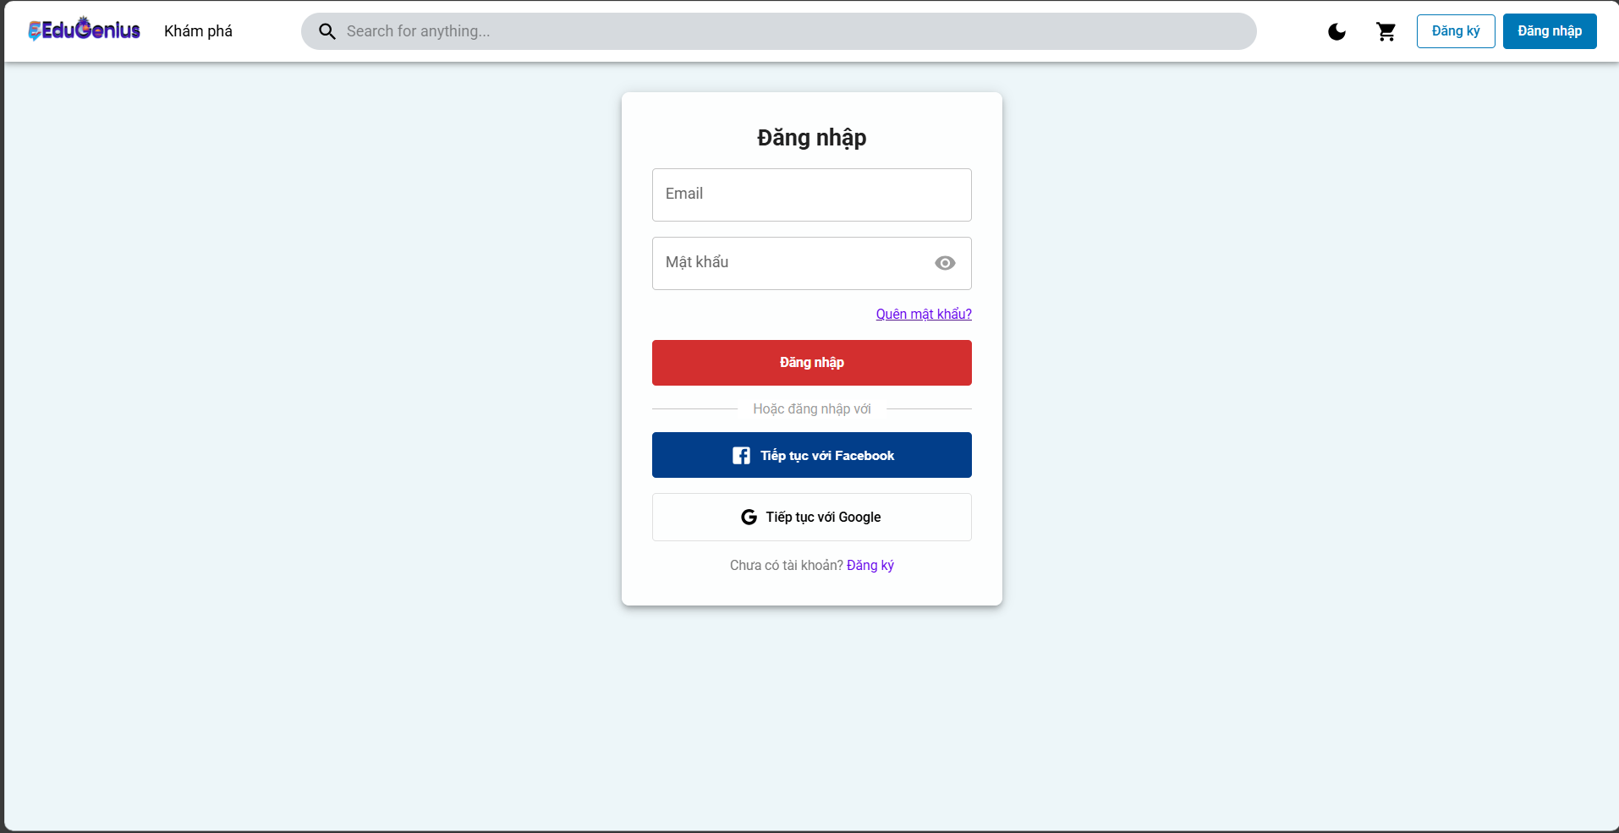
Test Case ID | Mô tả | Hành động | Điều kiện tiên quyết | Kết quả mong đợi | Kết quả thực tế | Kết quả |  |  | Kết quả thực tế | Kết quả |  |  | Chú thích
 |  |  |  |  |  | Vòng 1 |  |  |  | Vòng 2
 |  |  |  |  |  | Trạng thái | Ngày kiểm tra | Người kiểm tra |  | Trạng thái | Ngày kiểm tra | Người kiểm tra
GUI_SHOW ĐĂNG NHẬP
GUI-DN01 | Kiểm tra hiển thị trường nhập liệu (Email) | 1. Truy cập vào trang đăng nhập. 2. Kiểm tra xem trường nhập liệu cho email có hiển thị chính xác không. | Ứng dụng mở trang đăng nhập | Trường nhập liệu cho email hiển thị chính xác. | Trường nhập liệu cho email hiển thị chính xác. | Passed | 27/03/2025 | Triết | Trường nhập liệu cho email hiển thị chính xác. | Passed | 19/04/2025 | Triết
GUI-DN02 | Kiểm tra hiển thị trường nhập liệu (Mật khẩu) | 1. Truy cập vào trang đăng nhập. 2. Kiểm tra xem trường nhập liệu cho mật khẩu có hiển thị chính xác không. | Ứng dụng mở trang đăng nhập | Trường nhập liệu cho mật khẩu hiển thị chính xác. | Trường nhập liệu cho mật khẩu hiển thị chính xác. | Passed | 27/03/2025 | Triết | Trường nhập liệu cho mật khẩu hiển thị chính xác. | Passed | 19/04/2025 | Triết
GUI-DN03 | Kiểm tra hiển thị nút "Đăng nhập" | 1. Truy cập vào trang đăng nhập. 2. Kiểm tra xem nút "Đăng nhập" có hiển thị và có thể nhấn được không. | Ứng dụng mở trang đăng nhập | Nút "Đăng nhập" hiển thị rõ ràng và có thể nhấn được. | Nút "Đăng nhập" hiển thị rõ ràng và có thể nhấn được. | Passed | 27/03/2025 | Triết | Nút "Đăng nhập" hiển thị rõ ràng và có thể nhấn được. | Passed | 19/04/2025 | Triết
GUI-DN04 | Kiểm tra hiển thị nút "Tiếp tục với Facebook" | 1. Truy cập vào trang đăng nhập. 2. Kiểm tra xem nút "Tiếp tục với Facebook" có hiển thị và có thể nhấn được không. | Ứng dụng mở trang đăng nhập | Nút "Tiếp tục với Facebook" hiển thị rõ ràng và có thể nhấn được. | Nút "Tiếp tục với Facebook" hiển thị rõ ràng và có thể nhấn được. | Passed | 27/03/2025 | Triết | Nút "Tiếp tục với Facebook" hiển thị rõ ràng và có thể nhấn được. | Passed | 19/04/2025 | Triết
GUI-DN05 | Kiểm tra hiển thị nút "Tiếp tục với Google" | 1. Truy cập vào trang đăng nhập. 2. Kiểm tra xem nút "Tiếp tục với Google" có hiển thị và có thể nhấn được không. | Ứng dụng mở trang đăng nhập | Nút "Tiếp tục với Google" hiển thị rõ ràng và có thể nhấn được. | Nút "Tiếp tục với Google" hiển thị rõ ràng và có thể nhấn được. | Passed | 27/03/2025 | Triết | Nút "Tiếp tục với Google" hiển thị rõ ràng và có thể nhấn được. | Passed | 19/04/2025 | Triết
GUI-DN06 | Kiểm tra hiển thị liên kết "Quên mật khẩu?" | 1. Truy cập vào trang đăng nhập. 2. Kiểm tra xem liên kết "Quên mật khẩu?" có hiển thị và có thể nhấn được không. | Ứng dụng mở trang đăng nhập | Liên kết "Quên mật khẩu?" hiển thị và có thể nhấn được. | Liên kết "Quên mật khẩu?" hiển thị và có thể nhấn được. | Passed | 27/03/2025 | Triết | Liên kết "Quên mật khẩu?" hiển thị và có thể nhấn được. | Passed | 19/04/2025 | Triết
GUI-DN07 | Kiểm tra hiển thị các thông báo lỗi khi nhập sai thông tin | 1. Nhập email hoặc mật khẩu sai. 2. Nhấn nút "Đăng nhập". | Người dùng nhập thông tin sai | Hệ thống hiển thị thông báo lỗi "Thông tin đăng nhập không hợp lệ". | Hệ thống hiển thị thông báo lỗi "Thông tin đăng nhập không hợp lệ". | Passed | 27/03/2025 | Triết | Hệ thống hiển thị thông báo lỗi "Thông tin đăng nhập không hợp lệ". | Passed | 19/04/2025 | Triết
GUI-DN08 | Kiểm tra hiển thị thông báo "Đang tải" khi thực hiện đăng nhập | 1. Nhấn nút "Đăng nhập" sau khi nhập thông tin hợp lệ. | Người dùng nhập thông tin hợp lệ | Hệ thống hiển thị thông báo "Đang tải" trong quá trình đăng nhập. | Hệ thống hiển thị thông báo "Đang tải" trong quá trình đăng nhập. | Passed | 27/03/2025 | Triết | Hệ thống hiển thị thông báo "Đang tải" trong quá trình đăng nhập. | Passed | 19/04/2025 | Triết
FUNCTION_SHOW ĐĂNG NHẬP
FUN-DN01 | Đăng nhập thành công với thông tin user hợp lệ | 1. Truy cập vào trang đăng nhập. 2. Nhập email và mật khẩu hợp lệ:"email": "trietuser1@gmail.com", "password": "Triet@123",3. Nhấn nút "Đăng nhập". | Người dùng đã đăng ký tài khoản với email và mật khẩu hợp lệ | Hệ thống cho phép người dùng đăng nhập và chuyển hướng đến trang chính | Hệ thống cho phép người dùng đăng nhập và chuyển hướng đến trang chính | Passed | 27/03/2025 | Triết | Hệ thống cho phép người dùng đăng nhập và chuyển hướng đến trang chính | Passed | 19/04/2025 | Triết
FUN-DN02 | Đăng nhập thành công với thông tin admin hợp lệ | 1. Truy cập vào trang đăng nhập. 2. Nhập email và mật khẩu hợp lệ:"email": "trietadmin@gmail.com", "password": "Triet@123",3. Nhấn nút "Đăng nhập". |  | Hệ thống cho phép người dùng đăng nhập và chuyển hướng đến trang chính | Hệ thống cho phép người dùng đăng nhập và chuyển hướng đến trang chính | Passed | 27/03/2025 | Triết | Hệ thống cho phép người dùng đăng nhập và chuyển hướng đến trang chính | Passed | 19/04/2025 | Triết
FUN-DN03 | Đăng nhập thất bại với thông tin sai | 1. Truy cập vào trang đăng nhập. 2. Nhập email và mật khẩu sai:"email": "trietadminfall@gmail.com", "password": "Triet@123fall" 3. Nhấn nút "Đăng nhập". | Người dùng nhập thông tin đăng nhập không đúng | Hệ thống hiển thị thông báo lỗi "Thông tin đăng nhập không hợp lệ". | Hệ thống không hiển thị thông báo lỗi "Thông tin đăng nhập không hợp lệ". | Failed | 27/03/2025 | Triết | Hệ thống hiển thị thông báo lỗi "Thông tin đăng nhập không hợp lệ". | Passed | 19/04/2025 | Triết
FUN-DN04 | Đăng nhập với trường email bị bỏ trống | 1. Truy cập vào trang đăng nhập. 2. Để trống trường email và nhập mật khẩu hợp lệ:email": " ", "password": "Triet@123fall" . 3. Nhấn nút "Đăng nhập". | Trường email bị bỏ trống | Hệ thống hiển thị thông báo lỗi yêu cầu người dùng nhập email | Hệ thống không hiển thị thông báo lỗi yêu cầu người dùng nhập email | Failed | 27/03/2025 | Triết | Hệ thống hiển thị thông báo lỗi yêu cầu người dùng nhập email | Passed | 19/04/2025 | Triết
FUN-DN05 | Đăng nhập với trường mật khẩu bị bỏ trống | 1. Truy cập vào trang đăng nhập. 2. Nhập email hợp lệ và để trống trường mật khẩu. "trietuser1@gmail.com", "password": " " 3. Nhấn nút "Đăng nhập". | Trường mật khẩu bị bỏ trống | Hệ thống hiển thị thông báo lỗi yêu cầu người dùng nhập mật khẩu | Hệ thống không hiển thị thông báo lỗi yêu cầu người dùng nhập mật khẩu | Failed | 27/03/2025 | Triết | Hệ thống hiển thị thông báo lỗi yêu cầu người dùng nhập mật khẩu | Passed | 19/04/2025 | Triết
FUN-DN06 | Đăng nhập với tài khoản chưa đăng ký | 1. Truy cập vào trang đăng nhập. 2. Nhập email chưa đăng ký và mật khẩu. 3. Nhấn nút "Đăng nhập". | Người dùng chưa có tài khoản với email này | Hệ thống hiển thị thông báo lỗi "Tài khoản không tồn tại" | Hệ thống không hiển thị thông báo lỗi "Tài khoản không tồn tại" | Failed | 27/03/2025 | Triết | Hệ thống hiển thị thông báo lỗi "Tài khoản không tồn tại" | Passed | 19/04/2025 | Triết
FUN-DN07 | Đăng nhập sau khi đã đăng ký qua Facebook | 1. Truy cập vào trang đăng nhập. 2. Nhấn vào nút "Tiếp tục với Facebook". 3. Xác thực tài khoản Facebook. | Người dùng đã kết nối tài khoản Facebook với hệ thống | Hệ thống đăng nhập người dùng và chuyển hướng đến trang chính | Hệ thống từ chối chuyển hướng | Failed | 27/03/2025 | Triết | Hệ thống đăng nhập người dùng và chuyển hướng đến trang chính | Passed | 19/04/2025 | Triết
FUN-DN08 | Đăng nhập sau khi đã đăng ký qua Google | 1. Truy cập vào trang đăng nhập. 2. Nhấn vào nút "Tiếp tục với Google". 3. Xác thực tài khoản Google. | Người dùng đã kết nối tài khoản Google với hệ thống | Hệ thống đăng nhập người dùng và chuyển hướng đến trang chính | Hệ thống từ chối chuyển hướng | Failed | 27/03/2025 | Triết | Hệ thống đăng nhập người dùng và chuyển hướng đến trang chính | Passed | 19/04/2025 | Triết
FUN-DN09 | Kiểm tra xử lý lỗi khi server gặp sự cố | 1. Truy cập vào trang đăng nhập. 2. Nhập email và mật khẩu hợp lệ. 3. Nhấn nút "Đăng nhập". | Máy chủ gặp sự cố hoặc không phản hồi | Hệ thống hiển thị thông báo lỗi "Lỗi kết nối với máy chủ. Vui lòng thử lại sau." | Hệ thống hiển thị thông báo lỗi "Lỗi kết nối với máy chủ. Vui lòng thử lại sau." | Passed | 27/03/2025 | Triết | Hệ thống hiển thị thông báo lỗi "Lỗi kết nối với máy chủ. Vui lòng thử lại sau." | Passed | 19/04/2025 | Triết
FUN-DN10 | Đăng nhập sau khi đã đăng ký qua Facebook | 1. Truy cập vào trang đăng nhập. 2. Nhấn vào nút "Tiếp tục với facebook". 3. Xác thực tài khoản Google. | Người dùng đã kết nối tài khoản facebook với hệ thống | Hệ thống đăng nhập người dùng và chuyển hướng đến trang chính | Hệ thống từ chối chuyển hướng | Failed | 27/03/2025 | Triết | Hệ thống đăng nhập người dùng và chuyển hướng đến trang chính | Passed | 19/04/2025 | Triết

Đăng ký
Project Name | XÂY DỰNG NỀN TẢNG GIÁO DỤC TRỰC TUYẾN TÍCH HỢP AI, CỔNG THANH TOÁN VNPAY
Module Code | Đăng ký
 | Hoàn thành | Lỗi | Chưa kiểm tra | Bị chăn | Tổng số trường hợp thử nghiệm
Round 1 | 13 | 8 | 0 | 0 | 21
Round 2 | 21 | 0 | 0 | 0 | 21
 |  | 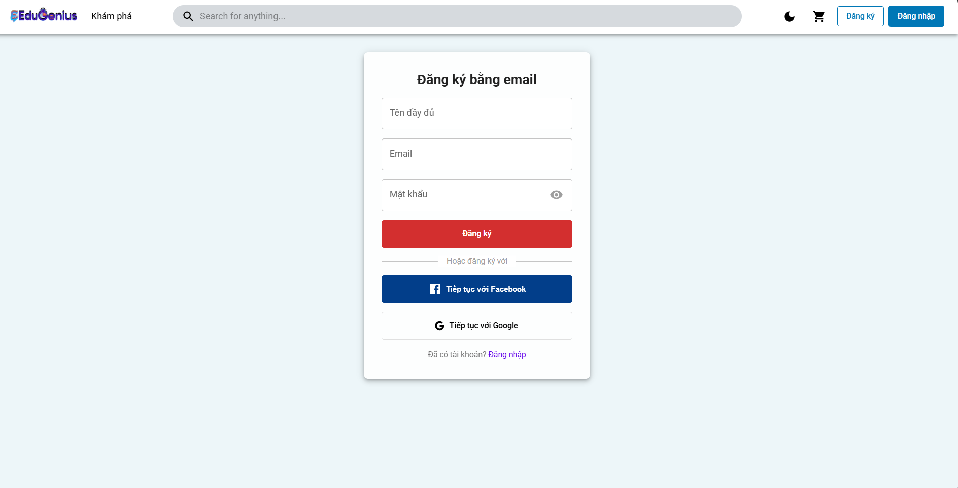
Test Case ID | Mô tả | Hành động | Điều kiện tiên quyết | Kết quả mong đợi | Kết quả thực tế | Kết quả |  |  | Kết quả thực tế | Kết quả |  |  | Chú thích
 |  |  |  |  |  | Vòng 1 |  |  |  | Vòng 2
 |  |  |  |  |  | Trạng thái | Ngày kiểm tra | Người kiểm tra |  | Trạng thái | Ngày kiểm tra | Người kiểm tra
GUI_SHOW ĐĂNG KÝ
GUI-DK01 | Kiểm tra hiển thị trường "Tên đầy đủ" | 1. Truy cập vào trang đăng ký. 2. Kiểm tra xem trường "Tên đầy đủ" có hiển thị và có thể nhập dữ liệu không. 3. Nhập tên đầy đủ: trietuser1. | Ứng dụng mở trang đăng ký | Trường "Tên đầy đủ" hiển thị và có thể nhập dữ liệu đúng.Nhập tên đầy đủ: trietuser1. | Trường "Tên đầy đủ" hiển thị và có thể nhập dữ liệu đúng.Nhập tên đầy đủ: trietuser1. | Passed | 28/03/2025 | Triết | Trường "Tên đầy đủ" hiển thị và có thể nhập dữ liệu đúng.Nhập tên đầy đủ: trietuser1. | Passed | 20/04/2025 | Triết
GUI-DK02 | Kiểm tra hiển thị trường "Email" | 1. Truy cập vào trang đăng ký. 2. Kiểm tra xem trường "Email" có hiển thị và có thể nhập dữ liệu không. 3. Nhập email: trietuser1@gmail.com. | Ứng dụng mở trang đăng ký | Trường "Email" hiển thị và có thể nhập dữ liệu đúng.email: trietuser1@gmail.com. | Trường "Email" hiển thị và có thể nhập dữ liệu đúng.email: trietuser1@gmail.com. | Passed | 28/03/2025 | Triết | Trường "Email" hiển thị và có thể nhập dữ liệu đúng.email: trietuser1@gmail.com. | Passed | 20/04/2025 | Triết
GUI-DK03 | Kiểm tra hiển thị trường "Mật khẩu" | 1. Truy cập vào trang đăng ký. 2. Kiểm tra xem trường "Mật khẩu" có hiển thị và có thể nhập dữ liệu không. 3. Nhập mật khẩu: Triet@123. | Ứng dụng mở trang đăng ký | Trường "Mật khẩu" ẩn/hiện hiển thị và có thể nhập dữ liệu đúng. Triet@123. | Trường "Mật khẩu" ẩn/hiện hiển thị và có thể nhập dữ liệu đúng. Triet@123. | Passed | 28/03/2025 | Triết | Trường "Mật khẩu" ẩn/hiện hiển thị và có thể nhập dữ liệu đúng. Triet@123. | Passed | 20/04/2025 | Triết
GUI-DK04 | Kiểm tra hiển thị nút "Đăng ký" | 1. Truy cập vào trang đăng ký. 2. Kiểm tra xem nút "Đăng ký" có hiển thị và có thể nhấn được không. | Ứng dụng mở trang đăng ký | Nút "Đăng ký" hiển thị rõ ràng và có thể nhấn được. | Nút "Đăng ký" hiển thị rõ ràng và có thể nhấn được. | Passed | 28/03/2025 | Triết | Nút "Đăng ký" hiển thị rõ ràng và có thể nhấn được. | Passed | 20/04/2025 | Triết
GUI-DK05 | Kiểm tra hiển thị nút "Tiếp tục với Facebook" | 1. Truy cập vào trang đăng ký. 2. Kiểm tra xem nút "Tiếp tục với Facebook" có hiển thị và có thể nhấn được không. | Ứng dụng mở trang đăng ký | Nút "Đăng ký" hiển thị rõ ràng và có thể nhấn được. | Nút "Đăng ký" hiển thị rõ ràng và có thể nhấn được. | Passed | 28/03/2025 | Triết | Nút "Đăng ký" hiển thị rõ ràng và có thể nhấn được. | Passed | 20/04/2025 | Triết
GUI-DK06 | Kiểm tra hiển thị nút "Tiếp tục với Google" | 1. Truy cập vào trang đăng ký. 2. Kiểm tra xem nút "Tiếp tục với Google" có hiển thị và có thể nhấn được không. | Ứng dụng mở trang đăng ký | Nút "Tiếp tục với Google" hiển thị và có thể nhấn được. | Nút "Tiếp tục với Google" hiển thị và có thể nhấn được. | Passed | 28/03/2025 | Triết | Nút "Tiếp tục với Google" hiển thị và có thể nhấn được. | Passed | 20/04/2025 | Triết
GUI-DK07 | Kiểm tra hiển thị thông báo lỗi khi nhập email sai định dạng | 1. Truy cập vào trang đăng ký. 2. Nhập email sai định dạng (trietuser1gmail.com) và mật khẩu hợp lệ. 3. Nhấn nút "Đăng ký". | Người dùng nhập email sai định dạng | Hệ thống hiển thị thông báo lỗi "Email không hợp lệ". | Hệ thống hiển thị thông báo lỗi "Email không hợp lệ". | Passed | 28/03/2025 | Triết | Hệ thống hiển thị thông báo lỗi "Email không hợp lệ". | Passed | 20/04/2025 | Triết
GUI-DK08 | Kiểm tra hiển thị thông báo lỗi khi thiếu trường bắt buộc (Tên đầy đủ) | 1. Truy cập vào trang đăng ký. 2. Để trống trường "Tên đầy đủ" và nhấn nút "Đăng ký". | Trường "Tên đầy đủ" bị bỏ trống | Hệ thống hiển thị thông báo lỗi "Tên đầy đủ là bắt buộc". | Hệ thống hiển thị thông báo lỗi "Tên đầy đủ là bắt buộc". | Passed | 28/03/2025 | Triết | Hệ thống hiển thị thông báo lỗi "Tên đầy đủ là bắt buộc". | Passed | 20/04/2025 | Triết
GUI-DK09 | Kiểm tra hiển thị thông báo lỗi khi thiếu email | 1. Truy cập vào trang đăng ký. 2. Để trống trường "Email" và nhấn nút "Đăng ký". | Trường "Email" bị bỏ trống | Hệ thống hiển thị thông báo lỗi "Email là bắt buộc". | Hệ thống hiển thị thông báo lỗi "Email là bắt buộc". | Passed | 28/03/2025 | Triết | Hệ thống hiển thị thông báo lỗi "Email là bắt buộc". | Passed | 20/04/2025 | Triết
GUI-DK10 | Kiểm tra hiển thị thông báo lỗi khi thiếu mật khẩu | 1. Truy cập vào trang đăng ký. 2. Để trống trường "Mật khẩu" và nhấn nút "Đăng ký". | Trường "Mật khẩu" bị bỏ trống | Hệ thống hiển thị thông báo lỗi "Mật khẩu là bắt buộc". | Hệ thống hiển thị thông báo lỗi "Mật khẩu là bắt buộc". | Passed | 28/03/2025 | Triết | Hệ thống hiển thị thông báo lỗi "Mật khẩu là bắt buộc". | Passed | 20/04/2025 | Triết
FUNCTION_SHOW ĐĂNG KÝ
FUNC_DK01 | Đăng ký thành công với dữ liệu hợp lệ | 1. Mở trang Đăng ký. 2. Nhập tên đầy đủ: trietuser1. 3. Nhập email: trietuser1@gmail.com. 4. Nhập mật khẩu: Triet@123. 5. Nhấn nút "Đăng ký". | Người dùng nhập thông tin hợp lệ (Tên, Email, Mật khẩu) | Hệ thống đăng ký thành công và chuyển hướng đến trang chính hoặc trang đăng nhập. | Hệ thống đăng ký thành công và chuyển hướng đến trang chính hoặc trang đăng nhập. | Passed | 28/03/2025 | Triết | Hệ thống đăng ký thành công và chuyển hướng đến trang chính hoặc trang đăng nhập. | Passed | 20/04/2025 | Triết
FUNC_DK02 | Đăng ký thất bại với email đã tồn tại | 1. Mở trang Đăng ký. 2. Nhập tên đầy đủ: trietuser1. 3. Nhập email: trietuser1@gmail.com. 4. Nhập mật khẩu: Triet@123. 5. Nhấn nút "Đăng ký". | Email đã được đăng ký trong hệ thống | Hiển thị thông báo lỗi "Email đã được đăng ký" hoặc "Tài khoản đã tồn tại". | Hiển thị thông báo lỗi "Email đã được đăng ký" hoặc "Tài khoản đã tồn tại". | Passed | 28/03/2025 | Triết | Hiển thị thông báo lỗi "Email đã được đăng ký" hoặc "Tài khoản đã tồn tại". | Passed | 20/04/2025 | Triết
FUNC_DK03 | Đăng ký thất bại khi email không hợp lệ | 1. Mở trang Đăng ký. 2. Nhập tên đầy đủ: trietuser1. 3. Nhập email không hợp lệ (email: trietuser1gmail.com). 4. Nhập mật khẩu: Triet@123. 5. Nhấn nút "Đăng ký". | Email không hợp lệ (sai định dạng) | Hiển thị thông báo lỗi "Email không hợp lệ". | Hiển thị thông báo lỗi "Email không hợp lệ". | Passed | 28/03/2025 | Triết | Hiển thị thông báo lỗi "Email không hợp lệ". | Passed | 20/04/2025 | Triết
FUNC_DK04 | Đăng ký thất bại với mật khẩu quá ngắn | 1. Mở trang Đăng ký. 2. Nhập tên đầy đủ: trietuser1. 3. Nhập email: trietuser1@gmail.com. 4. Nhập mật khẩu ngắn (password: 12345). 5. Nhấn nút "Đăng ký". | Mật khẩu không đủ độ dài (ít nhất 6 ký tự) | Hiển thị thông báo lỗi "Mật khẩu phải có ít nhất 6 ký tự". | Hiển thị thông báo lỗi "Mật khẩu phải có ít nhất 6 ký tự". | Failed | 28/03/2025 | Triết | Hiển thị thông báo lỗi "Mật khẩu phải có ít nhất 6 ký tự". | Passed | 20/04/2025 | Triết
FUNC_DK05 | Đăng ký thất bại khi mật khẩu không đủ mạnh | 1. Mở trang Đăng ký. 2. Nhập tên đầy đủ: trietuser1. 3. Nhập email: trietuser1@gmail.com. 4. Nhập mật khẩu không đủ mạnh (password: 123456). 5. Nhấn nút "Đăng ký". | Mật khẩu thiếu ký tự đặc biệt hoặc chữ hoa | Hiển thị thông báo lỗi "Mật khẩu phải có ít nhất một ký tự đặc biệt và một chữ hoa". | Hiển thị thông báo lỗi "Mật khẩu phải có ít nhất một ký tự đặc biệt và một chữ hoa". | Failed | 28/03/2025 | Triết | Hiển thị thông báo lỗi "Mật khẩu phải có ít nhất một ký tự đặc biệt và một chữ hoa". | Passed | 20/04/2025 | Triết
FUNC_DK06 | Đăng ký thất bại khi mật khẩu và xác nhận mật khẩu không khớp | 1. Mở trang Đăng ký. 2. Nhập tên đầy đủ: trietuser1. 3. Nhập email: trietuser1@gmail.com. 4. Nhập mật khẩu (password: Triet@123). 5. Nhập xác nhận mật khẩu khác (password: Triet@124). 6. Nhấn nút "Đăng ký". | Mật khẩu và xác nhận mật khẩu không khớp | Hiển thị thông báo lỗi "Mật khẩu và xác nhận mật khẩu không khớp". | Hiển thị thông báo lỗi "Mật khẩu và xác nhận mật khẩu không khớp". | Failed | 28/03/2025 | Triết | Hiển thị thông báo lỗi "Mật khẩu và xác nhận mật khẩu không khớp". | Passed | 20/04/2025 | Triết
FUNC_DK07 | Đăng ký thất bại khi thiếu trường bắt buộc (Tên đầy đủ) | 1. Mở trang Đăng ký. 2. Để trống trường Tên đầy đủ và nhấn nút "Đăng ký". | Trường "Tên đầy đủ" bị bỏ trống | Hiển thị thông báo lỗi "Tên đầy đủ là bắt buộc". | Hiển thị thông báo lỗi "Tên đầy đủ là bắt buộc". | Failed | 28/03/2025 | Triết | Hiển thị thông báo lỗi "Tên đầy đủ là bắt buộc". | Passed | 20/04/2025 | Triết
FUNC_DK08 | Đăng ký thất bại khi thiếu email | 1. Mở trang Đăng ký. 2. Để trống trường Email và nhấn nút "Đăng ký". | Trường "Email" bị bỏ trống | Hiển thị thông báo lỗi "Email là bắt buộc". | Hiển thị thông báo lỗi "Email là bắt buộc". | Failed | 28/03/2025 | Triết | Hiển thị thông báo lỗi "Email là bắt buộc". | Passed | 20/04/2025 | Triết
FUNC_DK09 | Đăng ký thất bại khi thiếu mật khẩu | 1. Mở trang Đăng ký. 2. Để trống trường Mật khẩu và nhấn nút "Đăng ký". | Trường "Mật khẩu" bị bỏ trống | Hiển thị thông báo lỗi "Mật khẩu là bắt buộc". | Hiển thị thông báo lỗi "Mật khẩu là bắt buộc". | Failed | 28/03/2025 | Triết | Hiển thị thông báo lỗi "Mật khẩu là bắt buộc". | Passed | 20/04/2025 | Triết
FUNC_DK10 | Đăng ký thành công khi sử dụng tài khoản mạng xã hội (Facebook) | 1. Mở trang Đăng ký. 2. Nhấn vào nút "Tiếp tục với Facebook". 3. Xác thực tài khoản Facebook. | Người dùng đã kết nối tài khoản Facebook với hệ thống | Hệ thống đăng ký thành công và chuyển hướng đến trang chính. | Truy Cập bị từ chối | Failed | 28/03/2025 | Triết | Hệ thống đăng ký thành công và chuyển hướng đến trang chính. | Passed | 20/04/2025 | Triết
FUNC_DK11 | Đăng ký thành công khi sử dụng tài khoản mạng xã hội (Google) | 1. Mở trang Đăng ký. 2. Nhấn vào nút "Tiếp tục với Facebook". 3. Xác thực tài khoản Google. | Người dùng đã kết nối tài khoản Google với hệ thống | Hệ thống đăng ký thành công và chuyển hướng đến trang chính. | Truy Cập bị từ chối | Failed | 28/03/2025 | Triết | Hệ thống đăng ký thành công và chuyển hướng đến trang chính. | Passed | 20/04/2025 | Triết

Quên mật khẩu
Project Name | XÂY DỰNG NỀN TẢNG GIÁO DỤC TRỰC TUYẾN TÍCH HỢP AI, CỔNG THANH TOÁN VNPAY
Module Code | Quên mật khẩu
 | Hoàn thành | Lỗi | Chưa kiểm tra | Bị chăn | Tổng số trường hợp thử nghiệm
Round 1 | 9 | 1 | 0 | 0 | 10
Round 2 | 10 | 0 | 0 | 0 | 10
 |  | 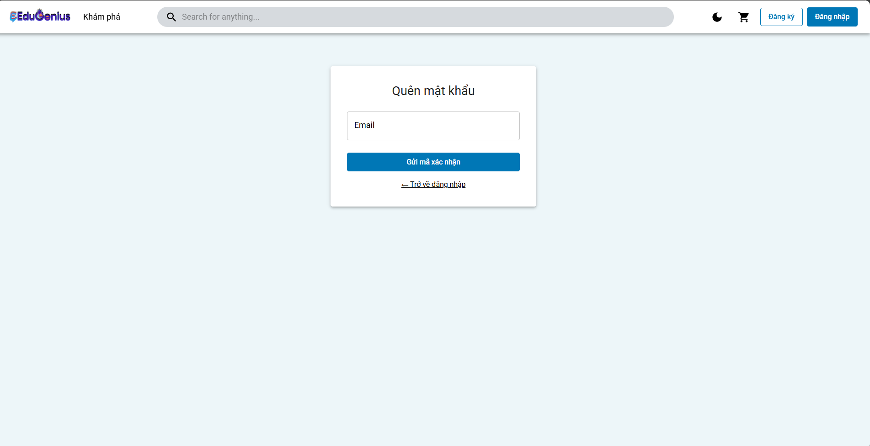
Test Case ID | Mô tả | Hành động | Điều kiện tiên quyết | Kết quả mong đợi | Kết quả thực tế | Kết quả |  |  | Kết quả thực tế | Kết quả |  |  | Chú thích
 |  |  |  |  |  | Vòng 1 |  |  |  | Vòng 2
 |  |  |  |  |  | Trạng thái | Ngày kiểm tra | Người kiểm tra |  | Trạng thái | Ngày kiểm tra | Người kiểm tra
GUI_SHOW Quên mật khẩu
GUI-QMK01 | Kiểm tra hiển thị trường "Email" | 1. Truy cập vào trang Quên mật khẩu. 2. Kiểm tra xem trường "Email" có hiển thị chính xác không. 3. Nhập email: trietuser1@gmail.com. | Ứng dụng mở trang Quên mật khẩu | Trường "Email" hiển thị chính xác và có thể nhập dữ liệu. | Trường "Email" hiển thị chính xác và có thể nhập dữ liệu. | Passed | 27/03/2025 | Triết | Trường "Email" hiển thị chính xác và có thể nhập dữ liệu. | Passed | 20/04/2025 | Triết
GUI-QMK02 | Kiểm tra hiển thị nút "Gửi mã xác nhận" | 1. Truy cập vào trang Quên mật khẩu. 2. Kiểm tra xem nút "Gửi mã xác nhận" có hiển thị và có thể nhấn được không. | Ứng dụng mở trang Quên mật khẩu | Nút "Gửi mã xác nhận" hiển thị rõ ràng và có thể nhấn được. | Nút "Gửi mã xác nhận" hiển thị rõ ràng và có thể nhấn được. | Passed | 27/03/2025 | Triết | Nút "Gửi mã xác nhận" hiển thị rõ ràng và có thể nhấn được. | Passed | 20/04/2025 | Triết
GUI-QMK03 | Kiểm tra hiển thị liên kết "Trở về đăng nhập" | 1. Truy cập vào trang Quên mật khẩu. 2. Kiểm tra xem liên kết "Trở về đăng nhập" có hiển thị và có thể nhấn được không. | Ứng dụng mở trang Quên mật khẩu | Liên kết "Trở về đăng nhập" hiển thị rõ ràng và có thể nhấn được. | Liên kết "Trở về đăng nhập" hiển thị rõ ràng và có thể nhấn được. | Passed | 27/03/2025 | Triết | Liên kết "Trở về đăng nhập" hiển thị rõ ràng và có thể nhấn được. | Passed | 20/04/2025 | Triết
GUI-QMK04 | Kiểm tra hiển thị thông báo lỗi khi nhập email không hợp lệ | 1. Truy cập vào trang Quên mật khẩu. 2. Nhập email không hợp lệ (trietuser1gmail.com) và nhấn nút "Gửi mã xác nhận". | Người dùng nhập email sai định dạng | Hệ thống hiển thị thông báo lỗi "Email không hợp lệ". | Hệ thống hiển thị thông báo lỗi "Email không hợp lệ". | Passed | 27/03/2025 | Triết | Hệ thống hiển thị thông báo lỗi "Email không hợp lệ". | Passed | 20/04/2025 | Triết
GUI-QMK05 | Kiểm tra hiển thị thông báo lỗi khi không nhập email | 1. Truy cập vào trang Quên mật khẩu. 2. Để trống trường Email và nhấn nút "Gửi mã xác nhận". | Trường "Email" bị bỏ trống | Hệ thống hiển thị thông báo lỗi "Email là bắt buộc". | Hệ thống hiển thị thông báo lỗi "Email là bắt buộc". | Passed | 27/03/2025 | Triết | Hệ thống hiển thị thông báo lỗi "Email là bắt buộc". | Passed | 20/04/2025 | Triết
GUI-QMK06 | Kiểm tra hiển thị thông báo lỗi khi email chưa đăng ký | 1. Truy cập vào trang Quên mật khẩu. 2. Nhập email chưa đăng ký (trietuser2@gmail.com) và nhấn nút "Gửi mã xác nhận". | Email chưa được đăng ký trong hệ thống | Hệ thống hiển thị thông báo lỗi "Email chưa được đăng ký". | Hệ thống hiển thị thông báo lỗi "Email chưa được đăng ký". | Passed | 27/03/2025 | Triết | Hệ thống hiển thị thông báo lỗi "Email chưa được đăng ký". | Passed | 20/04/2025 | Triết
FUNCTION_SHOW Quên mật khẩu
FUNC_TCQMK01 | Quên mật khẩu thành công với email hợp lệ | 1. Truy cập vào trang Quên mật khẩu. 2. Nhập email hợp lệ: trietuser1@gmail.com. 3. Nhấn nút "Gửi mã xác nhận". | Người dùng đã đăng ký tài khoản với email hợp lệ | Hệ thống gửi mã xác nhận thành công đến email và chuyển hướng người dùng. | Hệ thống gửi mã xác nhận thành công đến email và chuyển hướng người dùng. | Passed | 27/03/2025 | Triết | Hệ thống gửi mã xác nhận thành công đến email và chuyển hướng người dùng. | Passed | 20/04/2025 | Triết
FUNC_TCQMK02 | Quên mật khẩu thất bại với email không hợp lệ | 1. Truy cập vào trang Quên mật khẩu. 2. Nhập email không hợp lệ (trietuser1gmail.com). 3. Nhấn nút "Gửi mã xác nhận". | Email không hợp lệ (sai định dạng) | Hệ thống hiển thị thông báo lỗi "Email không hợp lệ". | Hệ thống hiển thị thông báo lỗi "Email không hợp lệ". | Passed | 27/03/2025 | Triết | Hệ thống hiển thị thông báo lỗi "Email không hợp lệ". | Passed | 20/04/2025 | Triết
FUNC_TCQMK03 | Quên mật khẩu thất bại khi email chưa đăng ký | 1. Truy cập vào trang Quên mật khẩu. 2. Nhập email chưa đăng ký (trietuser2@gmail.com). 3. Nhấn nút "Gửi mã xác nhận". | Email chưa được đăng ký trong hệ thống | Hệ thống hiển thị thông báo lỗi "Email chưa được đăng ký". | Hệ thống hiển thị thông báo lỗi "Email chưa được đăng ký". | Passed | 27/03/2025 | Triết | Hệ thống hiển thị thông báo lỗi "Email chưa được đăng ký". | Passed | 20/04/2025 | Triết
FUNC_TCQMK04 | Quên mật khẩu thất bại khi thiếu trường email | 1. Truy cập vào trang Quên mật khẩu. 2. Để trống trường email và nhấn nút "Gửi mã xác nhận". | Trường email bị bỏ trống | Hệ thống hiển thị thông báo lỗi "Email là bắt buộc". | Hệ thống không hiển thị thông báo lỗi "Email là bắt buộc". | Failed | 27/03/2025 | Triết | Hệ thống hiển thị thông báo lỗi "Email là bắt buộc". | Passed | 20/04/2025 | Triết

Đăng ký khoá học
Project Name | XÂY DỰNG NỀN TẢNG GIÁO DỤC TRỰC TUYẾN TÍCH HỢP AI, CỔNG THANH TOÁN VNPAY
Module Code | Đăng ký khoá học
 | Hoàn thành | Lỗi | Chưa kiểm tra | Bị chăn | Tổng số trường hợp thử nghiệm
Round 1 | 9 | 1 | 0 | 0 | 10
Round 2 | 10 | 0 | 0 | 0 | 10
 |  | 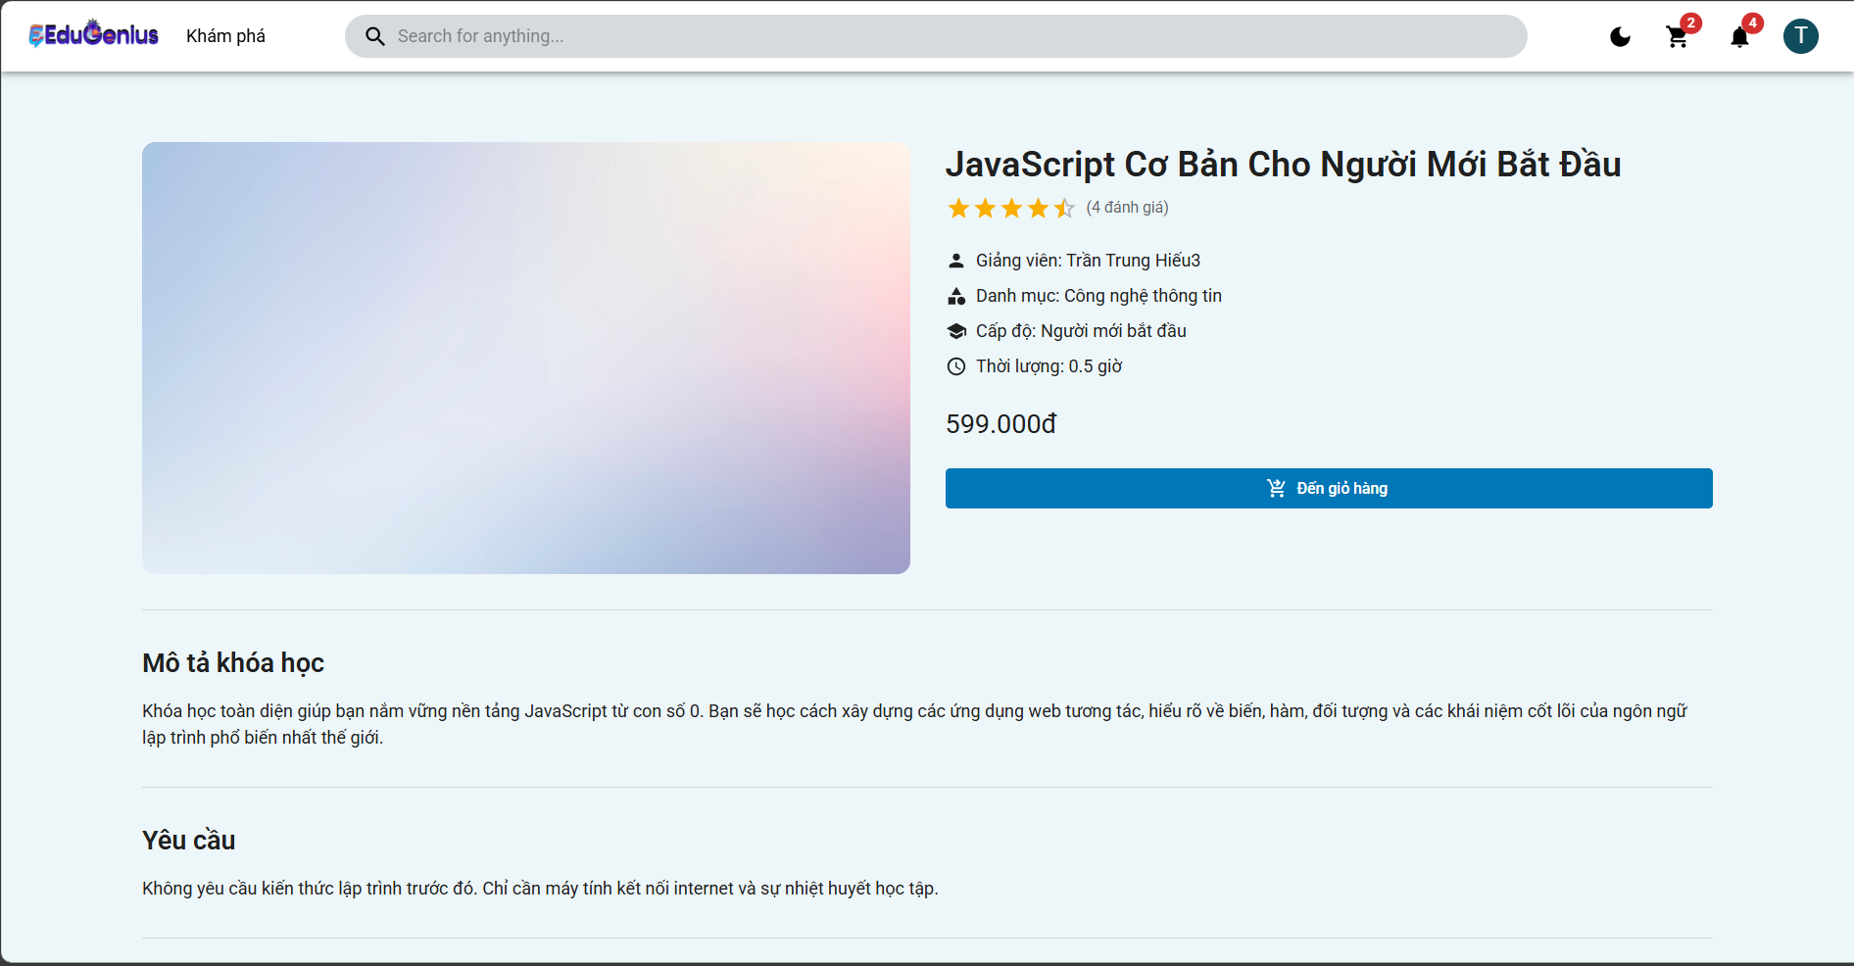
Test Case ID | Mô tả | Hành động | Điều kiện tiên quyết | Kết quả mong đợi | Kết quả thực tế | Kết quả |  |  | Kết quả thực tế | Kết quả |  |  | Chú thích
 |  |  |  |  |  | Vòng 1 |  |  |  | Vòng 2
 |  |  |  |  |  | Trạng thái | Ngày kiểm tra | Người kiểm tra |  | Trạng thái | Ngày kiểm tra | Người kiểm tra
GUI_SHOW Đăng ký khoá học
GUI-DKKH01 | Kiểm tra hiển thị thông tin khóa học | 1. Truy cập vào trang chi tiết khóa học. 2. Kiểm tra xem các thông tin như tên khóa học, giảng viên, giá, thời gian có hiển thị đúng không. | Khóa học đã được tạo trong hệ thống | Các thông tin khóa học được hiển thị chính xác: tên, giảng viên, giá, thời gian. | Các thông tin khóa học được hiển thị chính xác: tên, giảng viên, giá, thời gian. | Passed | 29/03/2025 | Triết | Các thông tin khóa học được hiển thị chính xác: tên, giảng viên, giá, thời gian. | Passed | 19/04/2025 | Triết
GUI-DKKH02 | Kiểm tra hiển thị nút "Đến giỏ hàng" | 1. Truy cập vào trang chi tiết khóa học. 2. Kiểm tra xem nút "Đến giỏ hàng" có hiển thị và có thể nhấn được không. | Khóa học có thể được thêm vào giỏ hàng | Nút "Đến giỏ hàng" hiển thị và có thể nhấn được. | Nút "Đến giỏ hàng" hiển thị và có thể nhấn được. | Passed | 29/03/2025 | Triết | Nút "Đến giỏ hàng" hiển thị và có thể nhấn được. | Passed | 19/04/2025 | Triết
GUI-DKKH03 | Kiểm tra hiển thị thông tin mô tả khóa học | 1. Truy cập vào trang chi tiết khóa học. 2. Kiểm tra xem thông tin mô tả khóa học có hiển thị đúng không. | Khóa học có mô tả chi tiết | Thông tin mô tả khóa học hiển thị chính xác. | Thông tin mô tả khóa học hiển thị chính xác. | Passed | 29/03/2025 | Triết | Thông tin mô tả khóa học hiển thị chính xác. | Passed | 19/04/2025 | Triết
GUI-DKKH04 | Kiểm tra hiển thị thông tin yêu cầu khóa học | 1. Truy cập vào trang chi tiết khóa học. 2. Kiểm tra xem yêu cầu tham gia khóa học có hiển thị đúng không. | Khóa học có yêu cầu tham gia | Thông tin yêu cầu khóa học hiển thị đúng. | Thông tin yêu cầu khóa học hiển thị đúng. | Passed | 29/03/2025 | Triết | Thông tin yêu cầu khóa học hiển thị đúng. | Passed | 19/04/2025 | Triết
FUNCTION_SHOW Đăng ký khoá học
FUN-DKKH01 | Lấy danh sách khóa học của người dùng (Thành công) | 1. Người dùng gửi yêu cầu GET đến endpoint /courses/id. 2. Cung cấp email hợp lệ của người dùng đã đăng nhập. 3. Hệ thống trả về danh sách khóa học đã đăng ký. | Người dùng đã đăng nhập vào hệ thống và có quyền truy cập vào khóa học. | Hệ thống trả về mã trạng thái 200 OK và danh sách khóa học đã đăng ký của người dùng. | Hệ thống trả về mã trạng thái 404 Not Found và thông báo "Người dùng không tồn tại". | Failed | 29/03/2025 | Triết | Hệ thống trả về mã trạng thái 200 OK và danh sách khóa học đã đăng ký của người dùng. | Passed | 19/04/2025 | Triết
FUN-DKKH02 | Người dùng không tồn tại | 1. Người dùng gửi yêu cầu GET đến endpoint /courses/id. 2. Cung cấp email của người dùng không tồn tại trong cơ sở dữ liệu. | Người dùng cung cấp email không tồn tại trong hệ thống. | Hệ thống trả về mã trạng thái 404 Not Found và thông báo "Người dùng không tồn tại". | Hệ thống trả về mã trạng thái 404 Not Found và thông báo "Người dùng không tồn tại". | Passed | 29/03/2025 | Triết | Hệ thống trả về mã trạng thái 404 Not Found và thông báo "Người dùng không tồn tại". | Passed | 19/04/2025 | Triết
FUN-DKKH03 | Người dùng không có khóa học đã đăng ký | 1. Người dùng gửi yêu cầu GET đến endpoint /courses/id. 2. Cung cấp email của người dùng đã đăng nhập nhưng không có khóa học đã đăng ký. | Người dùng đã đăng nhập vào hệ thống và không có khóa học đã đăng ký. | Hệ thống trả về mã trạng thái 200 OK và mảng rỗng [], thông báo "Không có khóa học nào đã đăng ký". | Hệ thống trả về mã trạng thái 200 OK và mảng rỗng [], thông báo "Không có khóa học nào đã đăng ký". | Passed | 29/03/2025 | Triết | Hệ thống trả về mã trạng thái 200 OK và mảng rỗng [], thông báo "Không có khóa học nào đã đăng ký". | Passed | 19/04/2025 | Triết
FUN-DKKH04 | Lỗi hệ thống khi truy vấn cơ sở dữ liệu | 1. Người dùng gửi yêu cầu GET đến endpoint /courses/id. 2. Mô phỏng lỗi cơ sở dữ liệu (Ngắt kết nối db). 3. Kiểm tra phản hồi lỗi. | Hệ thống gặp lỗi trong quá trình truy vấn cơ sở dữ liệu. | Hệ thống trả về mã trạng thái 500 Internal Server Error và thông báo "Đã xảy ra lỗi trong quá trình xử lý yêu cầu". | Hệ thống trả về mã trạng thái 500 Internal Server Error và thông báo "Đã xảy ra lỗi trong quá trình xử lý yêu cầu". | Passed | 29/03/2025 | Triết | Hệ thống trả về mã trạng thái 500 Internal Server Error và thông báo "Đã xảy ra lỗi trong quá trình xử lý yêu cầu". | Passed | 19/04/2025 | Triết
FUN-DKKH05 | Lỗi xác thực khi không có quyền truy cập | 1. Người dùng gửi yêu cầu GET đến endpoint /courses/id. 2. Không cung cấp token hợp lệ trong header hoặc token đã hết hạn. 3. Kiểm tra phản hồi lỗi. | Người dùng chưa đăng nhập hoặc token hết hạn. | Hệ thống trả về mã trạng thái 401 Unauthorized và thông báo "Không có quyền truy cập". | Hệ thống trả về mã trạng thái 401 Unauthorized và thông báo "Không có quyền truy cập". | Passed | 29/03/2025 | Triết | Hệ thống trả về mã trạng thái 401 Unauthorized và thông báo "Không có quyền truy cập". | Failed | 19/04/2025 | Triết
FUN-DKKH06 | Lỗi khi không có thông tin người dùng trong request | 1. Người dùng gửi yêu cầu GET đến endpoint /courses/id. 2. Thực hiện yêu cầu mà không có thông tin người dùng (người dùng chưa đăng nhập hoặc token bị thiếu). | Người dùng không cung cấp thông tin người dùng hợp lệ trong request. | Hệ thống trả về mã trạng thái 400 Bad Request và thông báo lỗi "Thông tin người dùng không hợp lệ". | Hệ thống trả về mã trạng thái 400 Bad Request và thông báo lỗi "Thông tin người dùng không hợp lệ". | Passed | 29/03/2025 | Triết | Hệ thống trả về mã trạng thái 400 Bad Request và thông báo lỗi "Thông tin người dùng không hợp lệ". | Passed | 19/04/2025 | Triết

Xem khoá học
Project Name | XÂY DỰNG NỀN TẢNG GIÁO DỤC TRỰC TUYẾN TÍCH HỢP AI, CỔNG THANH TOÁN VNPAY
Module Code | Xem khoá học
 | Hoàn thành | Lỗi | Chưa kiểm tra | Bị chăn | Tổng số trường hợp thử nghiệm
Round 1 | 18 | 1 | 0 | 0 | 20
Round 2 | 19 | 1 | 0 | 0 | 20
 |  | 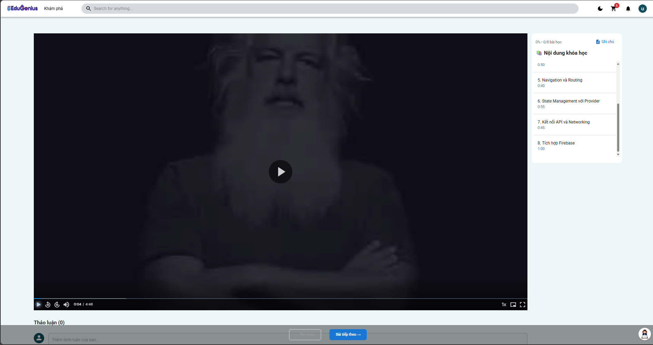
Test Case ID | Mô tả | Hành động | Điều kiện tiên quyết | Kết quả mong đợi | Kết quả thực tế | Kết quả |  |  | Kết quả thực tế | Kết quả |  |  | Chú thích
 |  |  |  |  |  | Vòng 1 |  |  |  | Vòng 2
 |  |  |  |  |  | Trạng thái | Ngày kiểm tra | Người kiểm tra |  | Trạng thái | Ngày kiểm tra | Người kiểm tra
GUI_SHOW Xem khoá học
GUI_VIDEO01 | Giao diện khung video hiển thị đúng | Truy cập bài học bất kỳ sau khi đăng nhập | Đã đăng ký khóa học | Player video hiển thị chính giữa, tỷ lệ phù hợp | Player video hiển thị chính giữa, tỷ lệ phù hợp | Passed | 2025-06-04 | Triết | Player video hiển thị chính giữa, tỷ lệ phù hợp | Passed | 24/04/2025 | Triết
GUI_VIDEO02 | Hiển thị nút Play/Pause | Nhìn vào control bar dưới video | Đã đăng ký khóa học | Nút rõ ràng, dễ thao tác | Nút rõ ràng, dễ thao tác | Passed | 2025-06-04 | Triết | Nút rõ ràng, dễ thao tác | Passed | 24/04/2025 | Triết
GUI_VIDEO03 | Hiển thị thanh tiến trình | Quan sát phía dưới video | Đã đăng ký khóa học | Thanh hiện thời gian đã xem và tổng thời lượng | Thanh hiện thời gian đã xem và tổng thời lượng | Passed | 2025-06-04 | Triết | Thanh hiện thời gian đã xem và tổng thời lượng | Passed | 24/04/2025 | Triết
GUI_VIDEO04 | Biểu tượng full screen hiển thị đúng | Quan sát góc phải player video | Đã đăng ký khóa học | Có biểu tượng mở rộng toàn màn hình | Có biểu tượng mở rộng toàn màn hình | Passed | 2025-06-04 | Triết | Có biểu tượng mở rộng toàn màn hình | Passed | 24/04/2025 | Triết
GUI_VIDEO05 | Nút chọn chất lượng video hiển thị | Click icon “cài đặt” trên video player | Đã đăng ký khóa học | Hiển thị lựa chọn chất lượng video: 480p, 720p, 1080p | Hiển thị lựa chọn chất lượng video: 480p, 720p, 1080p | Passed | 2025-06-04 | Triết | Hiển thị lựa chọn chất lượng video: 480p, 720p, 1080p | Passed | 24/04/2025 | Triết
GUI_VIDEO06 | Nút Replay xuất hiện sau khi xem hết | Xem video đến hết thời lượng | Đã đăng ký khóa học | Hiển thị nút “Xem lại từ đầu” | Hiển thị nút “Xem lại từ đầu” | Passed | 2025-06-04 | Triết | Hiển thị nút “Xem lại từ đầu” | Passed | 24/04/2025 | Triết
GUI_VIDEO07 | Màu nền và border của player đồng nhất theme | So sánh với layout tổng thể | Đã đăng ký khóa học | Màu sắc đồng nhất với giao diện khóa học | Màu sắc đồng nhất với giao diện khóa học | Passed | 2025-06-04 | Triết | Màu sắc đồng nhất với giao diện khóa học | Passed | 24/04/2025 | Triết
GUI_VIDEO08 | Responsive video khi thu nhỏ trình duyệt | Thu nhỏ chiều ngang trình duyệt | Đã đăng ký khóa học | Video co lại hợp lý, không bị tràn | Video co lại hợp lý, không bị tràn | Passed | 2025-06-04 | Triết | Video co lại hợp lý, không bị tràn | Passed | 24/04/2025 | Triết
FUNCTION_SHOW Xem khoá học
FUNC_VIDEO01 | Xem video bài giảng thành công | 1. Mở trình duyệt 2. Truy cập website 3. Đăng nhập học viên 4. Vào Khóa học đã mua 5. Chọn bài giảng 6. Kiểm tra video hiển thị | Đã đăng ký khóa học | Video phát tự động hoặc có nút “Play” | Video phát tự động hoặc có nút “Play” | Passed | 2025-06-04 | Triết | Video phát tự động hoặc có nút “Play” | Passed | 24/04/2025 | Triết
FUNC_VIDEO02 | Video phát đúng file | Thực hiện như TC_01 6. So sánh nội dung video với tên/ID bài học | Đã đăng ký khóa học | Video phát đúng nội dung gắn với bài học | Video phát đúng nội dung gắn với bài học | Passed | 2025-06-04 | Triết | Video phát đúng nội dung gắn với bài học | Passed | 24/04/2025 | Triết
FUNC_VIDEO03 | Phát lại video | Thực hiện TC_01 đến bước 6 7. Xem xong video 8. Nhấn nút “Replay” | Đã đăng ký khóa học | Video phát lại từ đầu | Video phát lại từ đầu | Failed | 2025-06-04 | Triết | Video phát lại từ đầu | Passed | 24/04/2025 | Triết
FUNC_VIDEO04 | Tua video đến giữa bài | TC_01 đến bước 6 7. Kéo thanh tiến trình đến giữa video | Đã đăng ký khóa học | Video tiếp tục phát từ thời điểm tua | Video tiếp tục phát từ thời điểm tua | Passed | 2025-06-04 | Triết | Video tiếp tục phát từ thời điểm tua | Passed | 24/04/2025 | Triết
FUNC_VIDEO05 | Dừng video tạm thời | TC_01 đến bước 6 7. Nhấn nút “Pause” | Đã đăng ký khóa học | Video dừng tại thời điểm hiện tại | Video dừng tại thời điểm hiện tại | Passed | 2025-06-04 | Triết | Video dừng tại thời điểm hiện tại | Passed | 24/04/2025 | Triết
FUNC_VIDEO06 | Phóng to video toàn màn hình | TC_01 đến bước 6 7. Nhấn biểu tượng full screen | Đã đăng ký khóa học | Video hiển thị ở chế độ toàn màn hình | Video hiển thị ở chế độ toàn màn hình | Passed | 2025-06-04 | Triết | Video hiển thị ở chế độ toàn màn hình | Passed | 24/04/2025 | Triết
FUNC_VIDEO07 | Thu nhỏ video về mặc định | TC_06 8. Nhấn ESC hoặc biểu tượng thu nhỏ | Đã đăng ký khóa học | Quay về kích thước bình thường | Quay về kích thước bình thường | Passed | 2025-06-04 | Triết | Quay về kích thước bình thường | Passed | 24/04/2025 | Triết
FUNC_VIDEO08 | Thay đổi chất lượng video | TC_01 đến bước 6 7. Click chọn chất lượng video (480p, 720p, 1080p) | Đã đăng ký khóa học | Video tự động chuyển chất lượng tương ứng | Video tự động chuyển chất lượng tương ứng | Passed | 2025-06-04 | Triết | Video tự động chuyển chất lượng tương ứng | Passed | 24/04/2025 | Triết
FUNC_VIDEO09 | Video tự lưu tiến độ khi thoát | TC_01 đến bước 6 7. Xem video 3 phút 8. Thoát trang 9. Quay lại | Đã đăng ký khóa học | Video phát tiếp từ mốc 3 phút | Video phát tiếp từ mốc 3 phút | Passed | 2025-06-04 | Triết | Video phát tiếp từ mốc 3 phút | Passed | 24/04/2026 | Triết
FUNC_VIDEO10 | Không cho học viên chưa mua xem video | 1. Truy cập website 2. Đăng nhập học viên chưa mua khóa 3. Truy cập bài học bất kỳ | Học viên chưa mua khóa học | Hiển thị thông báo: “Bạn chưa đăng ký khóa học này” | Hiển thị thông báo: “Bạn chưa đăng ký khóa học này” | Passed | 2025-06-04 | Triết | Hiển thị thông báo: “Bạn chưa đăng ký khóa học này” | Passed | 24/04/2025 | Triết
FUNC_VIDEO11 | Học viên không đăng nhập xem video | 1. Truy cập bài học từ URL trực tiếp (chưa đăng nhập) | Học viên chưa mua khóa học | Chuyển hướng về trang đăng nhập | Chuyển hướng về trang đăng nhập | Passed | 2025-06-04 | Triết | Chuyển hướng về trang đăng nhập | Passed | 24/04/2025 | Triết
FUNC_VIDEO12 | Trạng thái “Hoàn thành” sau khi xem hết | TC_01 đến bước 6 7. Xem hết video 8. Trở lại danh sách bài học | Đã đăng ký khóa học | Bài học được đánh dấu hoàn thành | Bài học được đánh dấu hoàn thành | Passed | 2025-06-04 | Triết | Bài học được đánh dấu hoàn thành | Passed | 24/04/2025 | Triết
FUNC_VIDEO13 | Xem video trên điện thoại | Mở bài giảng bằng trình duyệt điện thoại | Đã đăng ký khóa học | Video hiển thị và điều khiển tốt trên mobile | Video hiển thị và điều khiển tốt trên mobile | Passed | 2025-06-04 | Triết | Video hiển thị và điều khiển tốt trên mobile | Passed | 24/04/2025 | Triết
FUNC_VIDEO14 | Ghi log xem video vào hệ thống | Xem video bất kỳ trong 10 giây | Đã đăng ký khóa học | Hệ thống ghi log trạng thái xem trong DB/logs | Video bị tua lại từ dầu | Failed | 2025-06-04 | Triết | Hệ thống ghi log trạng thái xem trong DB/logs | Passed | 24/04/2025 | Triết

Ghi chú bài giảng
Project Name | XÂY DỰNG NỀN TẢNG GIÁO DỤC TRỰC TUYẾN TÍCH HỢP AI, CỔNG THANH TOÁN VNPAY
Module Code | Ghi chú bài giảng
 | Hoàn thành | Lỗi | Chưa kiểm tra | Bị chăn | Tổng số trường hợp thử nghiệm
Round 1 | 14 | 1 | 0 | 0 | 15
Round 2 | 14 | 1 | 0 | 0 | 15
 |  | 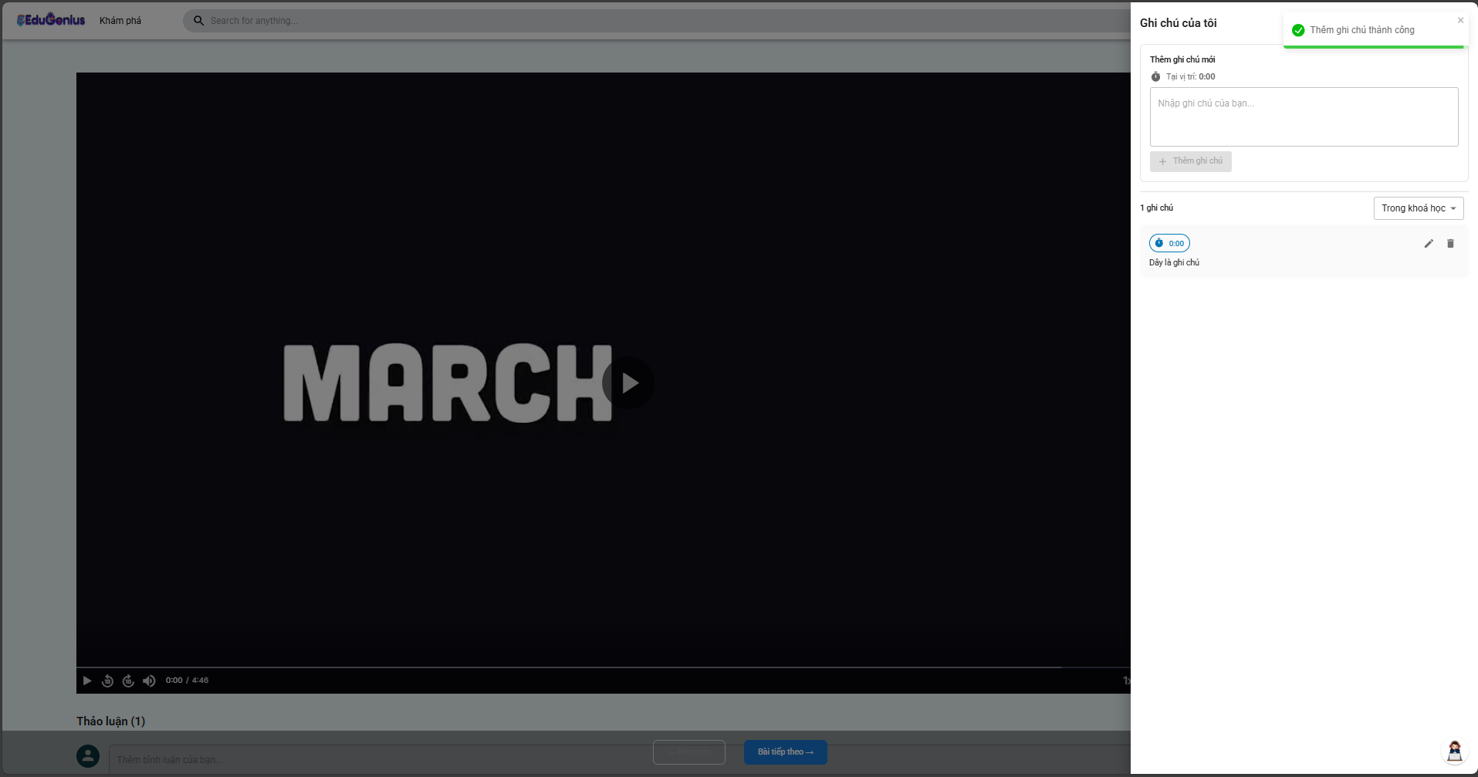
Test Case ID | Mô tả | Hành động | Điều kiện tiên quyết | Kết quả mong đợi | Kết quả thực tế | Kết quả |  |  | Kết quả thực tế | Kết quả |  |  | Chú thích
 |  |  |  |  |  | Vòng 1 |  |  |  | Vòng 2
 |  |  |  |  |  | Trạng thái | Ngày kiểm tra | Người kiểm tra |  | Trạng thái | Ngày kiểm tra | Người kiểm tra
GUI_SHOW Ghi chú bài giảng
GUI_NOTE01 | Hiển thị bố cục trang bài giảng | 1. Truy cập trang khóa học2. Quan sát cấu trúc trang (sidebar, tiêu đề, nội dung video) | Trang bài giảng đã load | Giao diện chia thành khu vực: video, danh sách bài học, thanh điều hướng | Giao diện chia thành khu vực: video, danh sách bài học, thanh điều hướng | Passed | 2025-06-04 | Triết | Giao diện chia thành khu vực: video, danh sách bài học, thanh điều hướng | Passed | 24/04/2025 | Triết
GUI_NOTE02 | Kiểm tra font chữ và căn lề | 1. Truy cập bài học bất kỳ2. Quan sát phần chữ và lề | Đã load nội dung bài học | Font chữ dễ đọc, căn trái đều, không tràn lề | Font chữ dễ đọc, căn trái đều, không tràn lề | Passed | 2025-06-04 | Triết | Font chữ dễ đọc, căn trái đều, không tràn lề | Passed | 24/04/2025 | Triết
GUI_NOTE03 | Màu sắc và độ tương phản | 1. Quan sát màu nền – chữ – button | Màn hình bình thường | Tương phản đủ tốt (văn bản rõ ràng, button nổi bật) | Tương phản đủ tốt (văn bản rõ ràng, button nổi bật) | Passed | 2025-06-04 | Triết | Tương phản đủ tốt (văn bản rõ ràng, button nổi bật) | Passed | 24/04/2025 | Triết
GUI_NOTE04 | Hover và click UI hoạt động | 1. Di chuột lên các button/video item2. Click thử | Không có sự kiện đặc biệt | UI phản hồi với hiệu ứng hover/click đúng design | UI phản hồi với hiệu ứng hover/click đúng design | Passed | 2025-06-04 | Triết | UI phản hồi với hiệu ứng hover/click đúng design | Passed | 24/04/2025 | Triết
FUNCTION_SHOW Ghi chú bài giảng
FUN_NOTE_01 | Lấy tất cả ghi chú theo courseId | 1. Gửi request GET /api/NOTEs?courseId=xxx với token hợp lệ | Người dùng có ghi chú trong khóa học | Trả về HTTP 200, body là mảng ghi chú đúng | Trả về HTTP 200, body là mảng ghi chú đúng | Passed | 2025-06-04 | Triết | Trả về HTTP 200, body là mảng ghi chú đúng | Passed | 24/04/2025 | Triết
FUN_NOTE_02 | Lấy tất cả ghi chú theo lessonId | 1. Gửi request GET /api/NOTEs?lessonId=xxx với token hợp lệ | Người dùng có ghi chú trong bài học | Trả về HTTP 200, body là mảng ghi chú đúng | Trả về HTTP 200, body là mảng ghi chú đúng | Passed | 2025-06-04 | Triết | Trả về HTTP 200, body là mảng ghi chú đúng | Passed | 24/04/2025 | Triết
FUN_NOTE_03 | Trường hợp không có user tồn tại | 1. Gửi request GET/POST/DELETE/PUT với token chứa user.email không tồn tại | Email không tồn tại trong hệ thống | Trả về HTTP 404, message: "Người dùng không tồn tại" | Trả về HTTP 404, message: "Người dùng không tồn tại" | Passed | 2025-06-04 | Triết | Trả về HTTP 404, message: "Người dùng không tồn tại" | Passed | 24/04/2025 | Triết
FUN_NOTE_04 | Tạo ghi chú mới thành công | 1. Gửi request POST /api/NOTEs với body chứa lessonId, courseId, content, position | Người dùng hợp lệ | Trả về HTTP 201, trả về ghi chú mới với đầy đủ thông tin | Trả về HTTP 201, trả về ghi chú mới với đầy đủ thông tin | Passed | 2025-06-04 | Triết | Trả về HTTP 201, trả về ghi chú mới với đầy đủ thông tin | Passed | 24/04/2025 | Triết
FUN_NOTE_05 | Cập nhật ghi chú thành công | 1. Gửi request PUT /api/NOTEs/:id với dữ liệu mới và token hợp lệ | Ghi chú tồn tại, thuộc người dùng | Trả về HTTP 201, ghi chú được cập nhật đúng nội dung gửi vào | Trả về HTTP 201, ghi chú được cập nhật đúng nội dung gửi vào | Passed | 2025-06-04 | Triết | Trả về HTTP 201, ghi chú được cập nhật đúng nội dung gửi vào | Passed | 24/04/2025 | Triết
FUN_NOTE_06 | Xoá ghi chú thành công | 1. Gửi request DELETE /api/NOTEs/:id với token hợp lệ | Ghi chú tồn tại, thuộc người dùng | Trả về HTTP 200, message "Ghi chú đã được xoá thành công" | Trả về HTTP 200, message "Ghi chú đã được xoá thành công" | Passed | 2025-06-04 | Triết | Trả về HTTP 200, message "Ghi chú đã được xoá thành công" | Passed | 24/04/2025 | Triết
FUN_NOTE_07 | Không gửi courseId và lessonId | 1. Gửi request GET /api/NOTEs mà không có courseId hoặc lessonId | Token hợp lệ, không có query params | Trả về HTTP 200, mảng rỗng hoặc báo lỗi nếu xử lý như vậy | Trả về HTTP 200, mảng rỗng hoặc báo lỗi nếu xử lý như vậy | Passed | 2025-06-04 | Triết | Trả về HTTP 200, mảng rỗng hoặc báo lỗi nếu xử lý như vậy | Passed | 24/04/2025 | Triết
FUN_NOTE_08 | Tạo ghi chú thiếu dữ liệu | 1. Gửi POST /api/NOTEs thiếu lessonId hoặc content hoặc position | Token hợp lệ, thiếu body | Trả về HTTP 400 (nếu có validate), hoặc lỗi tại backend | Trả về HTTP 400 (nếu có validate), hoặc lỗi tại backend | Passed | 2025-06-04 | Triết | Trả về HTTP 400 (nếu có validate), hoặc lỗi tại backend | Passed | 24/04/2025 | Triết
FUN_NOTE_09 | Cập nhật ghi chú người khác | 1. Gửi PUT /api/NOTEs/:id với token người không sở hữu ghi chú | Ghi chú không thuộc user | Trả về HTTP 404 hoặc 403 tùy vào xử lý (bảo mật dữ liệu người khác) | Trả về HTTP 404 hoặc 403 tùy vào xử lý (bảo mật dữ liệu người khác) | Passed | 2025-06-04 | Triết | Trả về HTTP 404 hoặc 403 tùy vào xử lý (bảo mật dữ liệu người khác) | Passed | 24/04/2025 | Triết
FUN_NOTE_10 | Xoá ghi chú không tồn tại | 1. Gửi DELETE /api/NOTEs/:id với ID không tồn tại trong database | ID không đúng hoặc đã bị xoá | Trả về HTTP 404 hoặc HTTP 200 với null | Trả về HTTP 404 hoặc HTTP 200 với null | Passed | 2025-06-04 | Triết | Trả về HTTP 404 hoặc HTTP 200 với null | Passed | 24/04/2025 | Triết
FUN_NOTE_11 | Ghi chú tới thời điểm đừng video | 1 . Dừng video 2 Mở ở tab ghi chú 3 Ghi chú | Người dùng hợp lệ | Ghi chú ngay thười điểm dừng video | Ghi chú không hiện | Failed | 2025-06-04 | Triết | Ghi chú không hiện | Failed | 24/04/2025 | Triết | Đang phát triển

Bình Luận
Project Name | XÂY DỰNG NỀN TẢNG GIÁO DỤC TRỰC TUYẾN TÍCH HỢP AI, CỔNG THANH TOÁN VNPAY
Module Code | Bình Luận
 | Hoàn thành | Lỗi | Chưa kiểm tra | Bị chăn | Tổng số trường hợp thử nghiệm
Round 1 | 19 | 1 | 0 | 0 | 20
Round 2 | 20 | 0 | 0 | 0 | 20
 |  | 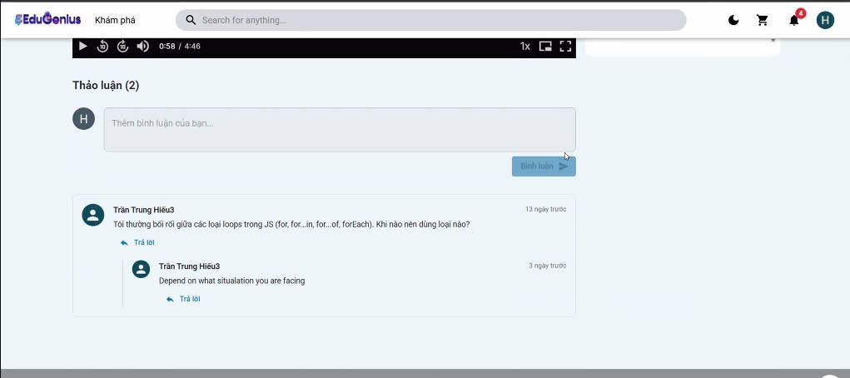
Test Case ID | Mô tả | Hành động | Điều kiện tiên quyết | Kết quả mong đợi | Kết quả thực tế | Kết quả |  |  | Kết quả Thực tế | Kết quả |  |  | Chú thích
 |  |  |  |  |  | Vòng 1 |  |  |  | Vòng 2
 |  |  |  |  |  | Trạng thái | Ngày kiểm tra | Người kiểm tra |  | Trạng thái | Ngày kiểm tra | Người kiểm tra
GUI_SHOW Bình Luận
GUI-BL01 | Hiển thị danh sách bình luận cho bài học | 1. Mở trang chi tiết bài học2. Cuộn xuống phần bình luận | Bài học có bình luận | Hiển thị danh sách các bình luận đúng định dạng | Hiển thị danh sách các bình luận đúng định dạng | Passed | 2025-03-04 | Triết | Hiển thị danh sách các bình luận đúng định dạng | Passed | 22/04/2025 | Triết
GUI-BL02 | Hiển thị khung nhập bình luận | 1. Truy cập chi tiết bài học2. Quan sát phần nhập bình luận | Người dùng đã đăng nhập | Khung nhập bình luận hiển thị đúng vị trí | Khung nhập bình luận hiển thị đúng vị trí | Passed | 2025-03-04 | Triết | Khung nhập bình luận hiển thị đúng vị trí | Passed | 22/04/2025 | Triết
GUI-BL03 | Hiển thị nút gửi bình luận | 1. Truy cập chi tiết bài học2. Quan sát bên dưới khung nhập bình luận | Người dùng đã đăng nhập | Nút gửi hiển thị rõ ràng, dễ thao tác | Nút gửi hiển thị rõ ràng, dễ thao tác | Passed | 2025-03-04 | Triết | Nút gửi hiển thị rõ ràng, dễ thao tác | Passed | 22/04/2025 | Triết
GUI-BL04 | Hiển thị thông báo khi bình luận thành công | 1. Truy cập bài học2. Nhập nội dung bình luận3. Nhấn Gửi | Người dùng đã đăng nhập | Hiển thị thông báo "Tạo bình luận thành công" | Hiển thị thông báo "Tạo bình luận thành công" | Passed | 2025-03-04 | Triết | Hiển thị thông báo "Tạo bình luận thành công" | Passed | 22/04/2025 | Triết
GUI-BL05 | Hiển thị lỗi khi nội dung bình luận trống | 1. Truy cập bài học2. Để trống nội dung3. Nhấn Gửi | Người dùng đã đăng nhập | Hiển thị lỗi "Nội dung không được để trống" | Hiển thị lỗi "Nội dung không được để trống" | Passed | 2025-03-04 | Triết | Hiển thị lỗi "Nội dung không được để trống" | Passed | 22/04/2025 | Triết
GUI-BL06 | Hiển thị lỗi khi không có quyền xóa bình luận | 1. Truy cập bài học2. Tìm bình luận của người khác3. Nhấn xóa | Người dùng không phải tác giả | Hiển thị lỗi "Không có quyền xóa bình luận này" | Hiển thị lỗi "Không có quyền xóa bình luận này" | Passed | 2025-03-04 | Triết | Hiển thị lỗi "Không có quyền xóa bình luận này" | Passed | 22/04/2025 | Triết
GUI-BL07 | Hiển thị đúng số lượng phản hồi con | 1. Truy cập bài học có bình luận2. Quan sát mục phản hồi | Bình luận có phản hồi | Hiển thị đúng số lượng phản hồi bên dưới bình luận cha | Hiển thị đúng số lượng phản hồi bên dưới bình luận cha | Passed | 2025-03-04 | Triết | Hiển thị đúng số lượng phản hồi bên dưới bình luận cha | Passed | 22/04/2025 | Triết
GUI-BL08 | Hiển thị nội dung bình luận sau khi chỉnh sửa | 1. Truy cập bài học2. Nhấn nút Sửa3. Cập nhật nội dung4. Nhấn Lưu | Người dùng là tác giả | Nội dung bình luận cập nhật hiển thị chính xác | Nội dung bình luận cập nhật hiển thị chính xác | Passed | 2025-03-04 | Triết | Nội dung bình luận cập nhật hiển thị chính xác | Passed | 22/04/2025 | Triết
GUI-BL09 | Giao diện phản hồi bình luận con được căn lề đúng | 1. Truy cập bài học có bình luận con2. Quan sát hiển thị | Có phản hồi cấp 2 | Phản hồi con được căn lề, phân cấp rõ ràng | Phản hồi con được căn lề, phân cấp rõ ràng | Passed | 2025-03-04 | Triết | Phản hồi con được căn lề, phân cấp rõ ràng | Passed | 22/04/2025 | Triết
GUI-BL10 | Nút sửa và xóa chỉ hiển thị với chủ sở hữu bình luận | 1. Truy cập bài học2. Quan sát các bình luận khác | Người dùng không phải tác giả | Nút Sửa và Xóa không hiển thị với bình luận của người khác | Nút Sửa và Xóa không hiển thị với bình luận của người khác | Passed | 2025-03-04 | Triết | Nút Sửa và Xóa không hiển thị với bình luận của người khác | Passed | 22/04/2025 | Triết
FUNCTION_SHOW Bình Luận
FUNC_BL_01 | Lấy danh sách bình luận theo lessonId | 1. Gửi request GET /comments?lessonId=abc | lessonId tồn tại | Trả về danh sách bình luận của bài học | Hệ thống không trả về danh sách bình luận của bài học | Failed | 2025-03-04 | Triết | Trả về danh sách bình luận của bài học | Passed | 22/04/2025 | Triết
FUNC_BL_02 | Tạo bình luận thành công | 1. Gửi request POST với lessonId, content | Người dùng đã đăng nhập | Trả về status 201 và thông điệp "Tạo bình luận thành công" | Trả về status 201 và thông điệp "Tạo bình luận thành công" | Passed | 2025-03-04 | Triết | Trả về status 201 và thông điệp "Tạo bình luận thành công" | Passed | 22/04/2025 | Triết
FUNC_BL_03 | Không tạo bình luận khi không có nội dung | 1. Gửi request POST không có content | Người dùng đã đăng nhập | Trả về lỗi nội dung không được để trống | Trả về lỗi nội dung không được để trống | Passed | 2025-03-04 | Triết | Trả về lỗi nội dung không được để trống | Passed | 22/04/2025 | Triết
FUNC_BL_04 | Không tạo bình luận khi người dùng không tồn tại | 1. Gửi request với user giả lập không tồn tại | Token hợp lệ nhưng user không có trong DB | Trả về lỗi 404 "Người dùng không tồn tại" | Trả về lỗi 404 "Người dùng không tồn tại" | Passed | 2025-03-04 | Triết | Trả về lỗi 404 "Người dùng không tồn tại" | Passed | 22/04/2025 | Triết
FUNC_BL_05 | Xóa bình luận đúng userId | 1. Gửi request DELETE với ID bình luận | Người dùng là tác giả | Trả về thông điệp "Xóa bình luận thành công" | Trả về thông điệp "Xóa bình luận thành công" | Passed | 2025-03-04 | Triết | Trả về thông điệp "Xóa bình luận thành công" | Passed | 22/04/2025 | Triết
FUNC_BL_06 | Không cho xóa bình luận của người khác | 1. Gửi request DELETE với ID bình luận | Người dùng không phải tác giả | Trả về lỗi không có quyền xóa | Trả về lỗi không có quyền xóa | Failed | 2025-03-04 | Triết | Trả về lỗi không có quyền xóa | Passed | 22/04/2025 | Triết
FUNC_BL_07 | Cập nhật bình luận đúng userId | 1. Gửi request PUT với ID và nội dung mới | Người dùng là tác giả | Trả về nội dung bình luận đã cập nhật | Trả về nội dung bình luận đã cập nhật | Passed | 2025-03-04 | Triết | Trả về nội dung bình luận đã cập nhật | Passed | 22/04/2025 | Triết
FUNC_BL_08 | Không cho cập nhật bình luận người khác | 1. Gửi request PUT với ID bình luận người khác | Người dùng không phải tác giả | Trả về lỗi không có quyền sửa | Trả về lỗi không có quyền sửa | Passed | 2025-03-04 | Triết | Trả về lỗi không có quyền sửa | Passed | 22/04/2025 | Triết
FUNC_BL_09 | Bình luận phản hồi có parentId | 1. Gửi request POST với parentId hợp lệ | Người dùng đã đăng nhập | Bình luận được lưu đúng parentId | Bình luận được lưu đúng parentId | Passed | 2025-03-04 | Triết | Bình luận được lưu đúng parentId | Passed | 22/04/2025 | Triết
FUNC_BL_10 | Không cho phép truy cập nếu không có token | 1. Gửi request POST không có Authorization header | Chưa đăng nhập | Trả về lỗi xác thực hoặc 401 | Trả về lỗi xác thực hoặc 401 | Passed | 2025-03-04 | Triết | Trả về lỗi xác thực hoặc 401 | Passed | 22/04/2025 | Triết

Đánh giá
Project Name | XÂY DỰNG NỀN TẢNG GIÁO DỤC TRỰC TUYẾN TÍCH HỢP AI, CỔNG THANH TOÁN VNPAY
Module Code | Đánh giá
 | Hoàn thành | Lỗi | Chưa kiểm tra | Bị chăn | Tổng số trường hợp thử nghiệm
Round 1 | 16 | 0 | 0 | 0 | 16
Round 2 | 16 | 0 | 0 | 0 | 16
 | 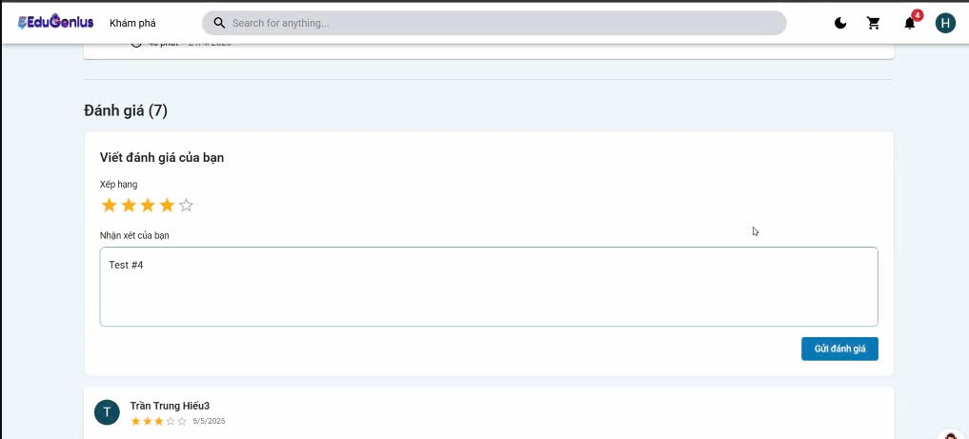 |  |  |  | 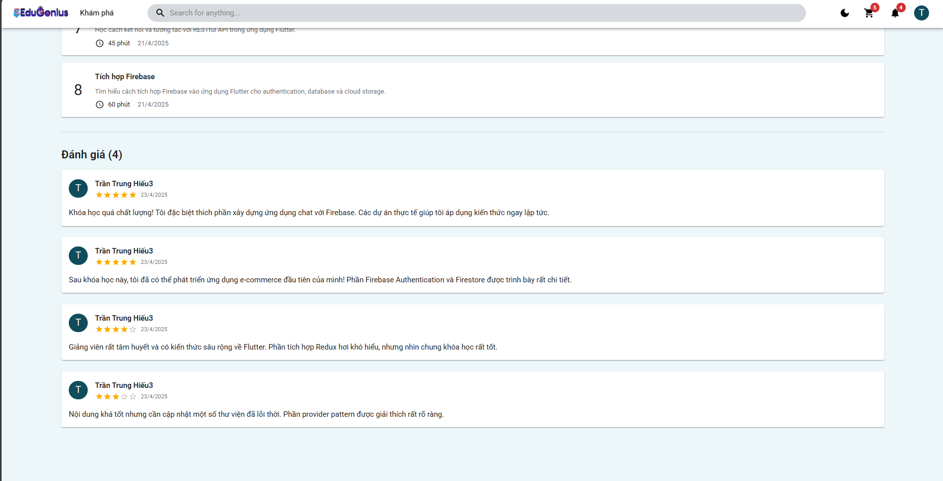
Test Case ID | Mô tả | Hành động | Điều kiện tiên quyết | Kết quả mong đợi | Kết quả thực tế | Kết quả |  |  | Kết quả thực tế | Kết quả |  |  | Chú thích
 |  |  |  |  |  | Vòng 1 |  |  |  | Vòng 2
 |  |  |  |  |  | Trạng thái | Ngày kiểm tra | Người kiểm tra |  | Trạng thái | Ngày kiểm tra | Người kiểm tra
GUI_SHOW Đánh giá
GUI-DG01 | Hiển thị danh sách đánh giá đúng định dạng | 1. Truy cập trang chi tiết khóa học2. Quan sát mục đánh giá | Khóa học có đánh giá | Mỗi đánh giá hiển thị: avatar, tên, số sao, ngày, nội dung | Mỗi đánh giá hiển thị: avatar, tên, số sao, ngày, nội dung | Passed | 2025-04-04 | Triết | Mỗi đánh giá hiển thị: avatar, tên, số sao, ngày, nội dung | Passed | 22/04/2025 | Triết
GUI-DG02 | Hiển thị tổng số lượng đánh giá | 1. Truy cập trang khóa học2. Quan sát tiêu đề "Đánh giá (X)" | Khóa học có đánh giá | Số trong ngoặc tròn đúng với số đánh giá thực tế | Số trong ngoặc tròn đúng với số đánh giá thực tế | Passed | 2025-04-04 | Triết | Số trong ngoặc tròn đúng với số đánh giá thực tế | Passed | 22/04/2025 | Triết
GUI-DG03 | Giao diện hiển thị số sao đầy đủ và đúng thứ tự | 1. Truy cập khóa học có nhiều mức sao2. Quan sát từng đánh giá | Khóa học có từ 1 đến 5 sao | Hiển thị đúng số sao tương ứng từng đánh giá | Hiển thị đúng số sao tương ứng từng đánh giá | Passed | 2025-04-04 | Triết | Hiển thị đúng số sao tương ứng từng đánh giá | Passed | 22/04/2025 | Triết
GUI-DG04 | Giao diện không bị vỡ khi có bình luận dài | 1. Truy cập bài học có đánh giá dài | Có bình luận dài | Nội dung hiển thị đầy đủ, không tràn hoặc lỗi bố cục | Nội dung hiển thị đầy đủ, không tràn hoặc lỗi bố cục | Passed | 2025-04-04 | Triết | Nội dung hiển thị đầy đủ, không tràn hoặc lỗi bố cục | Passed | 22/04/2025 | Triết
GUI-DG05 | Hiển thị đánh giá mới ngay sau khi tạo | 1. Gửi đánh giá mới2. Quay lại giao diện | Người dùng đã tạo đánh giá | Đánh giá mới hiển thị ngay trên danh sách | Đánh giá mới hiển thị ngay trên danh sách | Passed | 2025-04-04 | Triết | Đánh giá mới hiển thị ngay trên danh sách | Passed | 22/04/2025 | Triết
GUI-DG06 | Không hiển thị nút chỉnh sửa/xóa với người khác | 1. Quan sát đánh giá của người khác | Người dùng không phải tác giả | Không có nút sửa hoặc xóa | Có nút sửa và xóa bên phải hoặc dưới đánh giá | Passed | 2025-04-04 | Triết | Không có nút sửa hoặc xóa | Passed | 22/04/2025 | Triết
GUI-DG07 | Hiển thị thông báo khi tạo đánh giá thành công | 1. Nhập nội dung và chọn sao2. Nhấn Gửi | Người dùng đăng nhập | Hiển thị thông báo “Tạo đánh giá thành công” | Hiển thị thông báo “Tạo đánh giá thành công” | Passed | 2025-04-04 | Triết | Hiển thị thông báo “Tạo đánh giá thành công” | Passed | 22/04/2025 | Triết
FUNCTION_SHOW Đánh giá
FUNC_DG_01 | Lấy danh sách đánh giá theo courseId | 1. Gửi GET /reviews?courseId=xyz | courseId hợp lệ | Trả về danh sách đánh giá dạng mảng JSON | Trả về danh sách đánh giá dạng mảng JSON | Passed | 2025-04-04 | Triết | Trả về danh sách đánh giá dạng mảng JSON | Passed | 22/04/2025 | Triết
FUNC_DG_02 | Tạo đánh giá mới thành công | 1. Gửi POST với rating và comment | Người dùng đã đăng nhập | Trả về status 201 và nội dung đánh giá | Trả về status 201 và nội dung đánh giá | Passed | 2025-04-04 | Triết | Trả về status 201 và nội dung đánh giá | Passed | 22/04/2025 | Triết
FUNC_DG_03 | Không tạo đánh giá nếu thiếu rating | 1. Gửi POST không có rating | Người dùng đăng nhập | Trả về lỗi rating là bắt buộc | Trả về lỗi rating là bắt buộc | Passed | 2025-04-04 | Triết | Trả về lỗi rating là bắt buộc | Passed | 22/04/2025 | Triết
FUNC_DG_04 | Không tạo nếu người dùng không tồn tại | 1. Token hợp lệ nhưng user không có trong DB |  | Trả về lỗi 404 "Người dùng không tồn tại" | Trả về lỗi 404 "Người dùng không tồn tại" | Passed | 2025-04-04 | Triết | Trả về lỗi 404 "Người dùng không tồn tại" | Passed | 22/04/2025 | Triết
FUNC_DG_05 | Cập nhật đánh giá thành công | 1. Gửi PUT /reviews/:id với comment mới | Admin | Trả về đánh giá đã được cập nhật | Trả về đánh giá đã được cập nhật | Passed | 2025-04-04 | Triết | Trả về đánh giá đã được cập nhật | Passed | 22/04/2025 | Triết
FUNC_DG_06 | Không cập nhật đánh giá người khác | 1. Gửi PUT vào đánh giá không thuộc mình | Người dùng không phải tác giả | Trả về lỗi không có quyền | Trả về lỗi không có quyền | Passed | 2025-04-04 | Triết | Trả về lỗi không có quyền | Passed | 22/04/2025 | Triết
FUNC_DG_07 | Xóa đánh giá thành công | 1. Gửi DELETE /reviews/:id | Admin | Trả về status OK và thông báo "Xóa đánh giá thành công" | Trả về status OK và thông báo "Xóa đánh giá thành công" | Passed | 2025-04-04 | Triết | Trả về status OK và thông báo "Xóa đánh giá thành công" | Passed | 22/04/2025 | Triết
FUNC_DG_08 | Không xóa đánh giá của người khác | 1. Gửi DELETE vào đánh giá không thuộc mình | Người dùng không phải admin | Trả về lỗi không có quyền xóa | Trả về lỗi không có quyền xóa | Passed | 2025-04-04 | Triết | Trả về lỗi không có quyền xóa | Passed | 22/04/2025 | Triết
FUNC_DG_09 | Không tạo đánh giá nếu chưa đăng nhập | 1. Gửi POST không có Authorization | Không đăng nhập | Trả về lỗi 401 hoặc lỗi xác thực | Trả về lỗi 401 hoặc lỗi xác thực | Passed | 2025-04-04 | Triết | Trả về lỗi 401 hoặc lỗi xác thực | Passed | 22/04/2025 | Triết

Giỏ hàng
Project Name | XÂY DỰNG NỀN TẢNG GIÁO DỤC TRỰC TUYẾN TÍCH HỢP AI, CỔNG THANH TOÁN VNPAY
Module Code | Giỏ hàng
 | Hoàn thành | Lỗi | Chưa kiểm tra | Bị chăn | Tổng số trường hợp thử nghiệm
Round 1 | 13 | 0 | 0 | 0 | 13
Round 2 | 13 | 0 | 0 | 0 | 13
 | 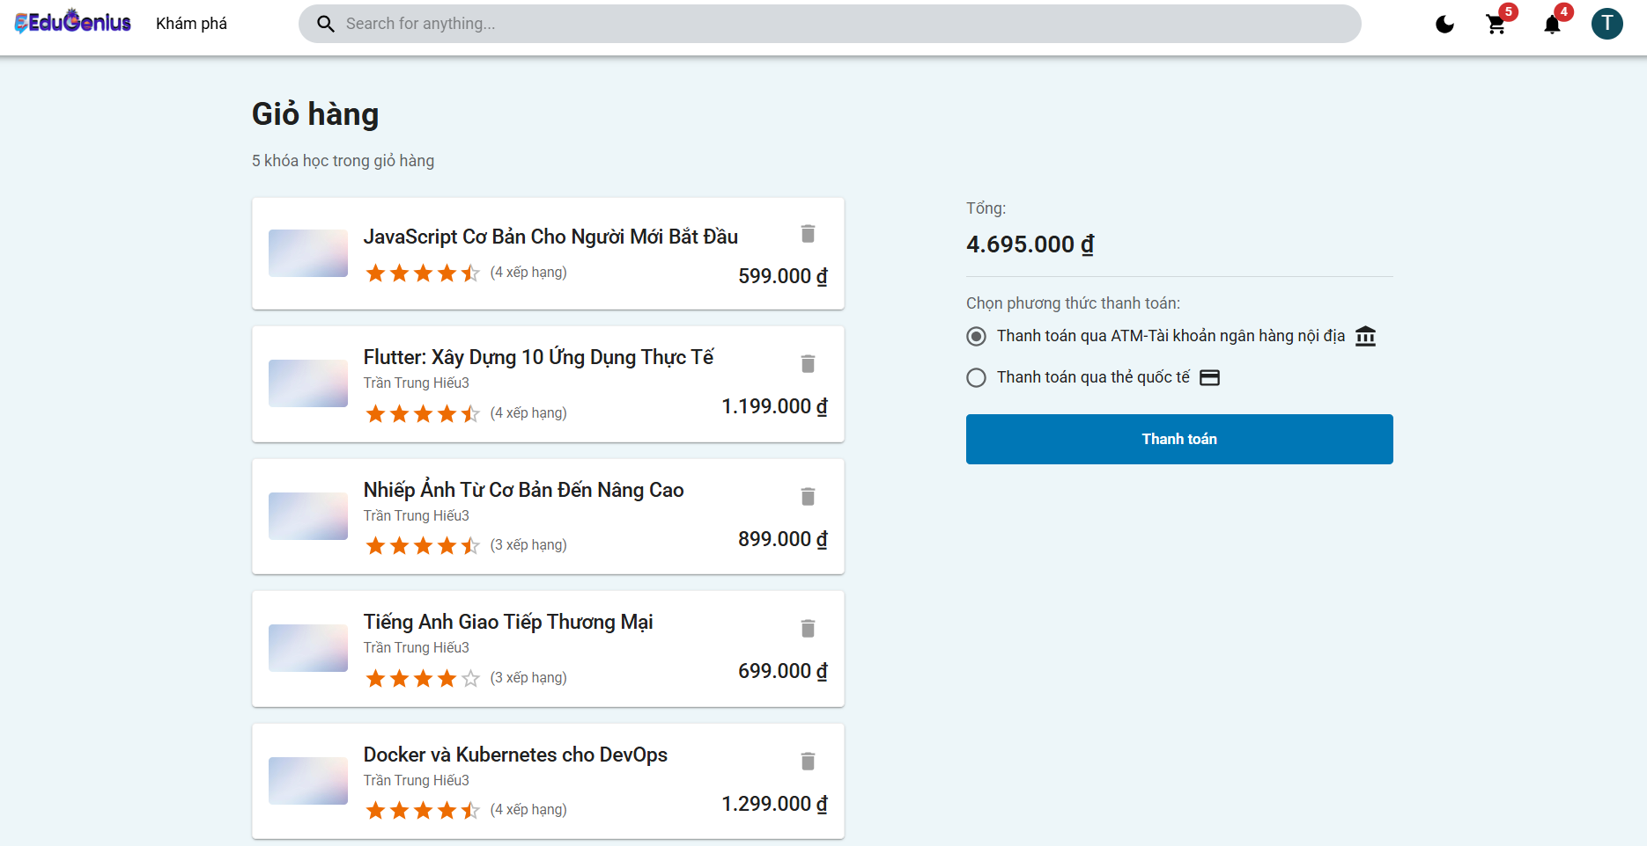
Test Case ID | Mô tả | Hành động | Điều kiện tiên quyết | Kết quả mong đợi | Kết quả thực tế | Kết quả |  |  | Kết quả thực tế | Kết quả |  |  | Chú thích
 |  |  |  |  |  | Vòng 1 |  |  |  | Vòng 2
 |  |  |  |  |  | Trạng thái | Ngày kiểm tra | Người kiểm tra |  | Trạng thái | Ngày kiểm tra | Người kiểm tra
z`
GUI-CART01 | Kiểm tra giỏ hàng có hiển thị đúng các khóa học | 1. Người dùng đăng nhập vào hệ thống. 2. Người dùng truy cập vào trang giỏ hàng. 3. Xem các khóa học trong giỏ hàng. | Người dùng đã đăng nhập và có khóa học trong giỏ hàng. | Giỏ hàng hiển thị đúng các khóa học đã thêm, bao gồm tên khóa học, giá và đánh giá. | Giỏ hàng hiển thị đúng các khóa học đã thêm, bao gồm tên khóa học, giá và đánh giá. | Passed | 2025-01-04 | Triết | Giỏ hàng hiển thị đúng các khóa học đã thêm, bao gồm tên khóa học, giá và đánh giá. | Passed | 21/04/2025 | Triết
GUI-CART02 | Kiểm tra giỏ hàng khi không có khóa học | 1. Người dùng đăng nhập vào hệ thống. 2. Người dùng truy cập vào trang giỏ hàng. 3. Giỏ hàng không chứa khóa học nào. | Người dùng đã đăng nhập và không có khóa học trong giỏ hàng. | Hệ thống hiển thị thông báo "Giỏ hàng của bạn trống" và không có khóa học nào trong giỏ hàng. | Hệ thống hiển thị thông báo "Giỏ hàng của bạn trống" và không có khóa học nào trong giỏ hàng. | Passed | 2025-01-04 | Triết | Hệ thống hiển thị thông báo "Giỏ hàng của bạn trống" và không có khóa học nào trong giỏ hàng. | Passed | 21/04/2025 | Triết
GUI-CART03 | Kiểm tra chức năng xóa khóa học khỏi giỏ hàng | 1. Người dùng đăng nhập vào hệ thống. 2. Người dùng truy cập vào trang giỏ hàng. 3. Người dùng nhấn vào nút xóa trên một khóa học. | Người dùng đã đăng nhập và có khóa học trong giỏ hàng. | Khóa học bị xóa khỏi giỏ hàng và giỏ hàng cập nhật lại số lượng khóa học còn lại. | Khóa học bị xóa khỏi giỏ hàng và giỏ hàng cập nhật lại số lượng khóa học còn lại. | Passed | 2025-01-04 | Triết | Khóa học bị xóa khỏi giỏ hàng và giỏ hàng cập nhật lại số lượng khóa học còn lại. | Passed | 21/04/2025 | Triết
GUI-CART04 | Kiểm tra thêm khóa học vào giỏ hàng | 1. Người dùng đăng nhập vào hệ thống. 2. Người dùng tìm kiếm khóa học từ trang chủ. 3. Người dùng nhấn vào nút "Thêm vào giỏ hàng". | Người dùng đã đăng nhập và khóa học tồn tại. | Khóa học được thêm vào giỏ hàng và giỏ hàng hiển thị đúng các khóa học đã thêm. | Khóa học được thêm vào giỏ hàng và giỏ hàng hiển thị đúng các khóa học đã thêm. | Passed | 2025-01-04 | Triết | Khóa học được thêm vào giỏ hàng và giỏ hàng hiển thị đúng các khóa học đã thêm. | Passed | 21/04/2025 | Triết
GUI-CART05 | Kiểm tra chức năng thanh toán giỏ hàng | 1. Người dùng đăng nhập vào hệ thống. 2. Người dùng truy cập vào trang giỏ hàng. 3. Người dùng chọn phương thức thanh toán và nhấn nút "Thanh toán". | Người dùng đã đăng nhập và có khóa học trong giỏ hàng. | Hệ thống hiển thị thông báo xác nhận thanh toán và thực hiện thanh toán thành công. | Hệ thống hiển thị thông báo xác nhận thanh toán và thực hiện thanh toán thành công. | Passed | 2025-01-04 | Triết | Hệ thống hiển thị thông báo xác nhận thanh toán và thực hiện thanh toán thành công. | Passed | 21/04/2025 | Triết
GUI-CART06 | Kiểm tra giỏ hàng khi người dùng không đăng nhập | 1. Người dùng không đăng nhập và truy cập vào trang giỏ hàng. | Người dùng chưa đăng nhập vào hệ thống. | Hệ thống yêu cầu người dùng đăng nhập trước khi xem giỏ hàng. | Hệ thống yêu cầu người dùng đăng nhập trước khi xem giỏ hàng. | Passed | 2025-01-04 | Triết | Hệ thống yêu cầu người dùng đăng nhập trước khi xem giỏ hàng. | Passed | 21/04/2025 | Triết
GUI-CART07 | Kiểm tra giỏ hàng với nhiều khóa học | 1. Người dùng đăng nhập vào hệ thống. 2. Người dùng thêm nhiều khóa học vào giỏ hàng. 3. Người dùng kiểm tra tổng số lượng khóa học trong giỏ hàng. | Người dùng đã đăng nhập và thêm nhiều khóa học vào giỏ hàng. | Hệ thống hiển thị đúng tổng số lượng khóa học trong giỏ hàng và cập nhật tổng giá trị. | Hệ thống hiển thị đúng tổng số lượng khóa học trong giỏ hàng và cập nhật tổng giá trị. | Passed | 2025-01-04 | Triết | Hệ thống hiển thị đúng tổng số lượng khóa học trong giỏ hàng và cập nhật tổng giá trị. | Passed | 21/04/2025 | Triết
FUNCTION_SHOW Giỏ hàng
FUN-CART01 | Lấy giỏ hàng của người dùng (Thành công) | 1. Người dùng gửi yêu cầu GET đến endpoint /cart. 2. Cung cấp email hợp lệ của người dùng đã đăng nhập. | Người dùng đã đăng nhập vào hệ thống và có quyền truy cập vào giỏ hàng. | Hệ thống trả về mã trạng thái 200 OK và giỏ hàng của người dùng. | Hệ thống trả về mã trạng thái 200 OK và giỏ hàng của người dùng. | Passed | 2025-01-04 | Triết | Hệ thống trả về mã trạng thái 200 OK và giỏ hàng của người dùng. | Passed | 21/04/2025 | Triết
FUN-CART02 | Người dùng không tồn tại khi lấy giỏ hàng | 1. Người dùng gửi yêu cầu GET đến endpoint /cart. 2. Cung cấp email của người dùng không tồn tại trong cơ sở dữ liệu. | Người dùng cung cấp email không tồn tại trong hệ thống. | Hệ thống trả về mã trạng thái 404 Not Found và thông báo "Người dùng không tồn tại". | Hệ thống trả về mã trạng thái 404 Not Found và thông báo "Người dùng không tồn tại". | Passed | 2025-01-04 | Triết | Hệ thống trả về mã trạng thái 404 Not Found và thông báo "Người dùng không tồn tại". | Passed | 21/04/2025 | Triết
FUN-CART03 | Thêm khóa học vào giỏ hàng (Thành công) | 1. Người dùng gửi yêu cầu POST đến endpoint /cart. 2. Cung cấp courseId của khóa học. 3. Thêm khóa học vào giỏ hàng của người dùng. | Người dùng đã đăng nhập vào hệ thống và khóa học tồn tại. | Hệ thống trả về mã trạng thái 201 Created và thông báo "Đã thêm khoá học vào giỏ hàng thành công". | Hệ thống trả về mã trạng thái 201 Created và thông báo "Đã thêm khoá học vào giỏ hàng thành công". | Passed | 2025-01-04 | Triết | Hệ thống trả về mã trạng thái 201 Created và thông báo "Đã thêm khoá học vào giỏ hàng thành công". | Passed | 21/04/2025 | Triết
FUN-CART04 | Thêm khóa học vào giỏ hàng khi người dùng không tồn tại | 1. Người dùng gửi yêu cầu POST đến endpoint /cart. 2. Cung cấp email của người dùng không tồn tại trong cơ sở dữ liệu. 3. Cung cấp courseId. | Người dùng cung cấp email không tồn tại trong hệ thống. | Hệ thống trả về mã trạng thái 404 Not Found và thông báo "Người dùng không tồn tại". | Hệ thống trả về mã trạng thái 404 Not Found và thông báo "Người dùng không tồn tại". | Passed | 2025-01-04 | Triết | Hệ thống trả về mã trạng thái 404 Not Found và thông báo "Người dùng không tồn tại". | Passed | 21/04/2025 | Triết
FUN-CART05 | Xóa khóa học khỏi giỏ hàng (Thành công) | 1. Người dùng gửi yêu cầu DELETE đến endpoint /cart/:courseId. 2. Cung cấp courseId của khóa học cần xóa. | Người dùng đã đăng nhập vào hệ thống và khóa học đã có trong giỏ hàng. | Hệ thống trả về mã trạng thái 200 OK và thông báo "Khoá học đã được xóa khỏi giỏ hàng thành công". | Hệ thống trả về mã trạng thái 200 OK và thông báo "Khoá học đã được xóa khỏi giỏ hàng thành công". | Passed | 2025-01-04 | Triết | Hệ thống trả về mã trạng thái 200 OK và thông báo "Khoá học đã được xóa khỏi giỏ hàng thành công". | Passed | 21/04/2025 | Triết
FUN-CART06 | Xóa khóa học khỏi giỏ hàng khi khóa học không có trong giỏ hàng | 1. Người dùng gửi yêu cầu DELETE đến endpoint /cart/:courseId. 2. Cung cấp courseId của khóa học không có trong giỏ hàng. | Người dùng đã đăng nhập vào hệ thống nhưng khóa học không có trong giỏ hàng. | Hệ thống trả về mã trạng thái 404 Not Found và thông báo "Không tìm thấy khoá học trong giỏ hàng". | Hệ thống trả về mã trạng thái 404 Not Found và thông báo "Không tìm thấy khoá học trong giỏ hàng". | Passed | 2025-01-04 | Triết | Hệ thống trả về mã trạng thái 404 Not Found và thông báo "Không tìm thấy khoá học trong giỏ hàng". | Passed | 21/04/2025 | Triết

Thanh toán
Project Name | XÂY DỰNG NỀN TẢNG GIÁO DỤC TRỰC TUYẾN TÍCH HỢP AI, CỔNG THANH TOÁN VNPAY
Module Code | Thanh toán
 | Hoàn thành | Lỗi | Chưa kiểm tra | Bị chăn | Tổng số trường hợp thử nghiệm
Round 1 | 26 | 0 | 0 | 0 | 26
Round 2 | 26 | 0 | 0 | 0 | 26
 |  | 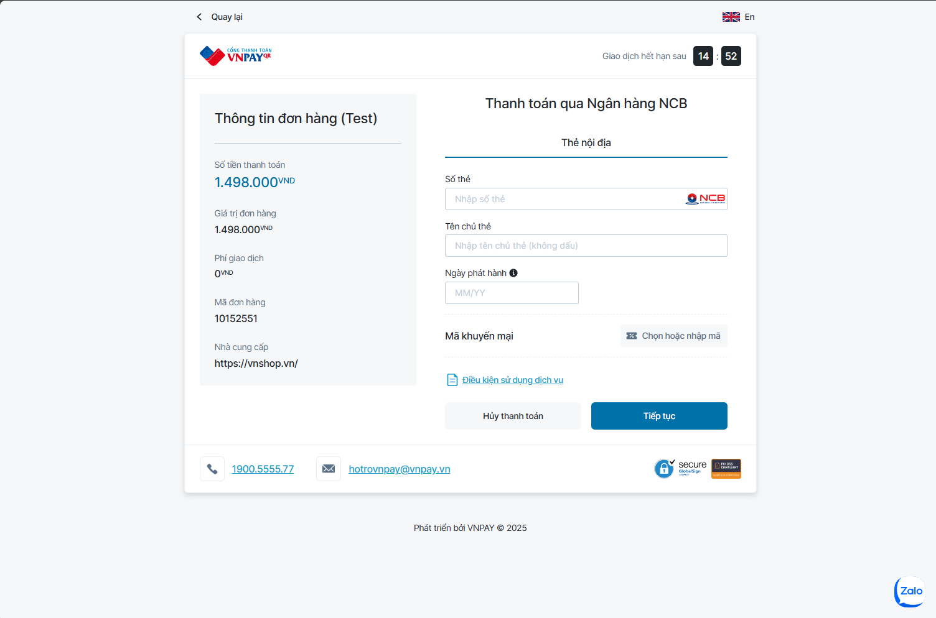
Test Case ID | Mô tả | Hành động | Điều kiện tiên quyết | Kết quả mong đợi | Kết quả thực tế | Kết quả |  |  | Kết quả thực tế | Kết quả |  |  | Chú thích
 |  |  |  |  |  | Vòng 1 |  |  |  | Vòng 2
 |  |  |  |  |  | Trạng thái | Ngày kiểm tra | Người kiểm tra |  | Trạng thái | Ngày kiểm tra | Người kiểm tra
GUI_SHOW Đánh giá
GUI_TC_PAY_01 | Hiển thị form đơn hàng trên trang thanh toán | Truy cập giỏ hàng → Nhấn “Thanh toán” | Giỏ hàng có khóa học | Form hiển thị danh sách khóa học + giá + tổng | Form hiển thị danh sách khóa học + giá + tổng | Passed | 2025-02-04 | Triết | Form hiển thị danh sách khóa học + giá + tổng | Passed | 22/04/2025 | Triết
GUI_TC_PAY_02 | Giao diện responsive trên mobile | Truy cập trang thanh toán bằng điện thoại | Có khóa học trong giỏ hàng | Giao diện co giãn tốt, không vỡ bố cục | Giao diện co giãn tốt, không vỡ bố cục | Passed | 2025-02-04 | Triết | Giao diện co giãn tốt, không vỡ bố cục | Passed | 22/04/2025 | Triết
GUI_TC_PAY_03 | Hiển thị ảnh + tên khóa học trong đơn hàng | Mở trang thanh toán | Có khóa học trong giỏ hàng | Ảnh đại diện + tên từng khóa học hiển thị rõ | Ảnh đại diện + tên từng khóa học hiển thị rõ | Passed | 2025-02-04 | Triết | Ảnh đại diện + tên từng khóa học hiển thị rõ | Passed | 22/04/2025 | Triết
GUI_TC_PAY_04 | Hiển thị phí thanh toán (nếu có) | Chọn VNPAY → Quan sát phần tổng tiền | Hệ thống có cấu hình phí xử lý | Phí hiển thị đúng | Phí hiển thị đúng | Passed | 2025-02-04 | Triết | Phí hiển thị đúng | Passed | 22/04/2025 | Triết
GUI_TC_PAY_05 | Nút “Xác nhận thanh toán” hiển thị nổi bật | Chọn phương thức VNPAY | Hệ thống có cấu hình phí xử lý | Nút “Xác nhận” rõ ràng, có icon hoặc màu nổi bật | Nút “Xác nhận” rõ ràng, có icon hoặc màu nổi bật | Passed | 2025-02-04 | Triết | Nút “Xác nhận” rõ ràng, có icon hoặc màu nổi bật | Passed | 22/04/2025 | Triết
GUI_TC_PAY_06 | Hiển thị thông báo thành công sau redirect | Thanh toán VNPAY thành công | Giao dịch | “Thanh toán thành công” hiển thị cùng icon check | “Thanh toán thành công” hiển thị cùng icon check | Passed | 2025-02-04 | Triết | “Thanh toán thành công” hiển thị cùng icon check | Passed | 22/04/2025 | Triết
GUI_TC_PAY_07 | Hiển thị lỗi khi thanh toán thất bại | Thanh toán và huỷ tại VNPAY | Giao dịch | “Thanh toán thất bại” hiển thị màu đỏ | “Thanh toán thất bại” hiển thị màu đỏ | Passed | 2025-02-04 | Triết | “Thanh toán thất bại” hiển thị màu đỏ | Passed | 22/04/2025 | Triết
GUI_TC_PAY_08 | Hiển thị lại đơn hàng sau chuyển hướng | Sau khi thanh toán Vào “Lịch sử đơn hàng” → Click đơn mới tạo | Có đơn hàng vừa tạo | Hiển thị trạng thái + nội dung đơn hàng đầy đủ | Hiển thị trạng thái + nội dung đơn hàng đầy đủ | Passed | 2025-02-04 | Triết | Hiển thị trạng thái + nội dung đơn hàng đầy đủ | Passed | 22/04/2025 | Triết
FUNCTION_SHOW Đánh giá
FUNC_TC_PAY_01 | Truy cập trang thanh toán | 1. Mở trình duyệt 2. Truy cập website 3. Đăng nhập học viên 4. Thêm khóa học vào giỏ 5. Nhấn biểu tượng giỏ hàng 6. Nhấn nút “Thanh toán” | Học viên có ít nhất 1 khóa học trong giỏ hàng | Chuyển đến trang thanh toán, hiển thị thông tin đơn hàng | Chuyển đến trang thanh toán, hiển thị thông tin đơn hàng | Passed | 2025-02-04 | Triết | Chuyển đến trang thanh toán, hiển thị thông tin đơn hàng | Passed | 22/04/2025 | Triết
FUNC_TC_PAY_02 | Hiển thị danh sách khóa học cần thanh toán | 1. Mở trình duyệt 2. Truy cập website 3. Đăng nhập học viên 4. Thêm khóa học vào giỏ 5. Nhấn biểu tượng giỏ hàng 6. Nhấn nút “Thanh toán” | Học viên có ít nhất 1 khóa học trong giỏ hàng | Danh sách hiển thị đúng tên, giá, số lượng | Danh sách hiển thị đúng tên, giá, số lượng | Passed | 2025-02-04 | Triết | Danh sách hiển thị đúng tên, giá, số lượng | Passed | 22/04/2025 | Triết
FUNC_TC_PAY_03 | Hiển thị tổng tiền cần thanh toán | 1. Mở trình duyệt 2. Truy cập website 3. Đăng nhập học viên 4. Thêm khóa học vào giỏ 5. Nhấn biểu tượng giỏ hàng 6. Nhấn nút “Thanh toán” | Học viên có ít nhất 1 khóa học trong giỏ hàng | Tổng tiền tính đúng, khớp với các khóa học trong giỏ | Tổng tiền tính đúng, khớp với các khóa học trong giỏ | Passed | 2025-02-04 | Triết | Tổng tiền tính đúng, khớp với các khóa học trong giỏ | Passed | 22/04/2025 | Triết
FUNC_TC_PAY_04 | Chọn phương thức thanh toán VNPAY | Trên trang thanh toán Chọn VNPAY trong danh sách cổng thanh toán | Hệ thống hỗ trợ VNPAY | Phương thức VNPAY được chọn, hiển thị biểu tượng + nút xác nhận | Phương thức VNPAY được chọn, hiển thị biểu tượng + nút xác nhận | Passed | 2025-02-04 | Triết | Phương thức VNPAY được chọn, hiển thị biểu tượng + nút xác nhận | Passed | 22/04/2025 | Triết
FUNC_TC_PAY_05 | Giao dịch thất bại từ VNPAY | Chọn thanh toán → Chọn “Hủy giao dịch” tại VNPAY | Người dùng huỷ giao dịch | Hệ thống hiển thị “Thanh toán thất bại” | Hệ thống hiển thị “Thanh toán thất bại” | Passed | 2025-02-04 | Triết | Hệ thống hiển thị “Thanh toán thất bại” | Passed | 22/04/2025 | Triết
FUNC_TC_PAY_06 | Giao dịch timeout | Tạo giao dịch → Chờ quá thời gian xử lý (timeout) | Không yêu cầu | Giao dịch bị huỷ, thông báo lỗi timeout | Giao dịch bị huỷ, thông báo lỗi timeout | Passed | 2025-02-04 | Triết | Giao dịch bị huỷ, thông báo lỗi timeout | Passed | 22/04/2025 | Triết
FUNC_TC_PAY_07 | Kiểm tra ID giao dịch được lưu | Sau khi thanh toán VNPAY thành công Kiểm tra DB/log | Không yêu cầu | Có mã giao dịch VNPAY liên kết với đơn hàng | Có mã giao dịch VNPAY liên kết với đơn hàng | Passed | 2025-02-04 | Triết | Có mã giao dịch VNPAY liên kết với đơn hàng | Passed | 22/04/2025 | Triết
FUNC_TC_PAY_08 | Không thể thanh toán nếu giỏ hàng trống | Vào giỏ hàng trống → Nhấn “Thanh toán” | Giỏ hàng không có khóa học nào | Nút “Thanh toán” bị disable hoặc báo lỗi | Nút “Thanh toán” bị disable hoặc báo lỗi | Passed | 2025-02-04 | Triết | Nút “Thanh toán” bị disable hoặc báo lỗi | Passed | 22/04/2025 | Triết
FUNC_TC_PAY_09 | Không cho thanh toán nếu chưa đăng nhập | Truy cập giỏ hàng → Nhấn “Thanh toán” | Chưa đăng nhập | Chuyển hướng về trang đăng nhập | Chuyển hướng về trang đăng nhập | Passed | 2025-02-04 | Triết | Chuyển hướng về trang đăng nhập | Passed | 22/04/2025 | Triết
FUNC_TC_PAY_10 | Truy cập lại đơn hàng cũ thành công | Mở mục “Lịch sử đơn hàng” Click vào 1 đơn bất kỳ | Có đơn hàng đã thanh toán | Hiển thị đúng chi tiết đơn hàng | Hiển thị đúng chi tiết đơn hàng | Passed | 2025-02-04 | Triết | Hiển thị đúng chi tiết đơn hàng | Passed | 22/04/2025 | Triết
FUNC_TC_PAY_11 | Không thể thanh toán lại đơn đã thanh toán | Vào đơn hàng trạng thái “Đã thanh toán” Thử thanh toán lại | Có đơn hàng đã thanh toán | Nút “Thanh toán” bị disable, báo: “Đơn đã xử lý” | Nút “Thanh toán” bị disable, báo: “Đơn đã xử lý” | Passed | 2025-02-04 | Triết | Nút “Thanh toán” bị disable, báo: “Đơn đã xử lý” | Passed | 22/04/2025 | Triết
FUNC_TC_PAY_12 | Truy cập thanh toán trên mobile | Đăng nhập học viên bằng điện thoại Vào giỏ hàng → Thanh toán | Thiết bị di động, có mạng | Thanh toán hoạt động bình thường | Thanh toán hoạt động bình thường | Passed | 2025-02-04 | Triết | Thanh toán hoạt động bình thường | Passed | 22/04/2025 | Triết
FUNC_TC_PAY_13 | Giao dịch không hợp lệ bị từ chối | Giả lập gửi dữ liệu sai từ VNPAY về | Kiểm thử backend | Hiển thị lỗi bảo mật: “Giao dịch không hợp lệ” | Hiển thị lỗi bảo mật: “Giao dịch không hợp lệ” | Passed | 2025-02-04 | Triết | Hiển thị lỗi bảo mật: “Giao dịch không hợp lệ” | Passed | 22/04/2025 | Triết
FUNC_TC_PAY_14 | Reload trang thanh toán khi đang xử lý | 1. Vào trang thanh toán 2. Chọn VNPAY 3. Nhấn “Xác nhận” 4. Reload nhanh trang | Giao dịch đang pending | Hiển thị cảnh báo: “Đang xử lý giao dịch, vui lòng không thoát” | Hiển thị cảnh báo: “Đang xử lý giao dịch, vui lòng không thoát” | Passed | 2025-02-04 | Triết | Hiển thị cảnh báo: “Đang xử lý giao dịch, vui lòng không thoát” | Passed | 22/04/2025 | Triết
FUNC_TC_PAY_15 | Quay lại sau khi thanh toán thành công | 1. Thanh toán thành công qua VNPAY 2. Nhấn “Quay lại” trong trình duyệt | Giao dịch đã hoàn tất | Vẫn hiển thị đơn hàng đúng, không bị gửi lại | Vẫn hiển thị đơn hàng đúng, không bị gửi lại | Passed | 2025-02-04 | Triết | Vẫn hiển thị đơn hàng đúng, không bị gửi lại | Passed | 22/04/2025 | Triết
FUNC_TC_PAY_16 | Giao dịch bị gián đoạn do mất mạng | 1. Tạo giao dịch 2. Ngắt kết nối mạng trước khi redirect VNPAY 3. Quay lại trang | Kết nối không ổn định | Hiển thị lỗi mạng và không ghi nhận giao dịch | Hiển thị lỗi mạng và không ghi nhận giao dịch | Passed | 2025-02-04 | Triết | Hiển thị lỗi mạng và không ghi nhận giao dịch | Passed | 22/04/2025 | Triết
FUNC_TC_PAY_17 | Thanh toán 1 khóa học giá = 0 | Thêm khóa học miễn phí vào giỏ Vào trang thanh toán | Khóa học miễn phí | Không hiển thị VNPAY, xử lý đăng ký tự động | Không hiển thị VNPAY, xử lý đăng ký tự động | Passed | 2025-02-04 | Triết | Không hiển thị VNPAY, xử lý đăng ký tự động | Passed | 22/04/2025 | Triết
FUNC_TC_PAY_18 | Không thể thanh toán khi token hết hạn | Mở tab > 1 tiếng (token JWT hết hạn) Thực hiện thanh toán | Token hết hạn | Chuyển về login hoặc hiển thị “Phiên đăng nhập đã hết hạn” | Chuyển về login hoặc hiển thị “Phiên đăng nhập đã hết hạn” | Passed | 2025-02-04 | Triết | Chuyển về login hoặc hiển thị “Phiên đăng nhập đã hết hạn” | Passed | 22/04/2025 | Triết

Tìm Kiếm
Project Name | XÂY DỰNG NỀN TẢNG GIÁO DỤC TRỰC TUYẾN TÍCH HỢP AI, CỔNG THANH TOÁN VNPAY
Module Code | Tìm Kiếm
 | Hoàn thành | Lỗi | Chưa kiểm tra | Bị chăn | Tổng số trường hợp thử nghiệm
Round 1 | 10 | 1 | 0 | 0 | 11
Round 2 | 11 | 0 | 0 | 0 | 11
 |  | 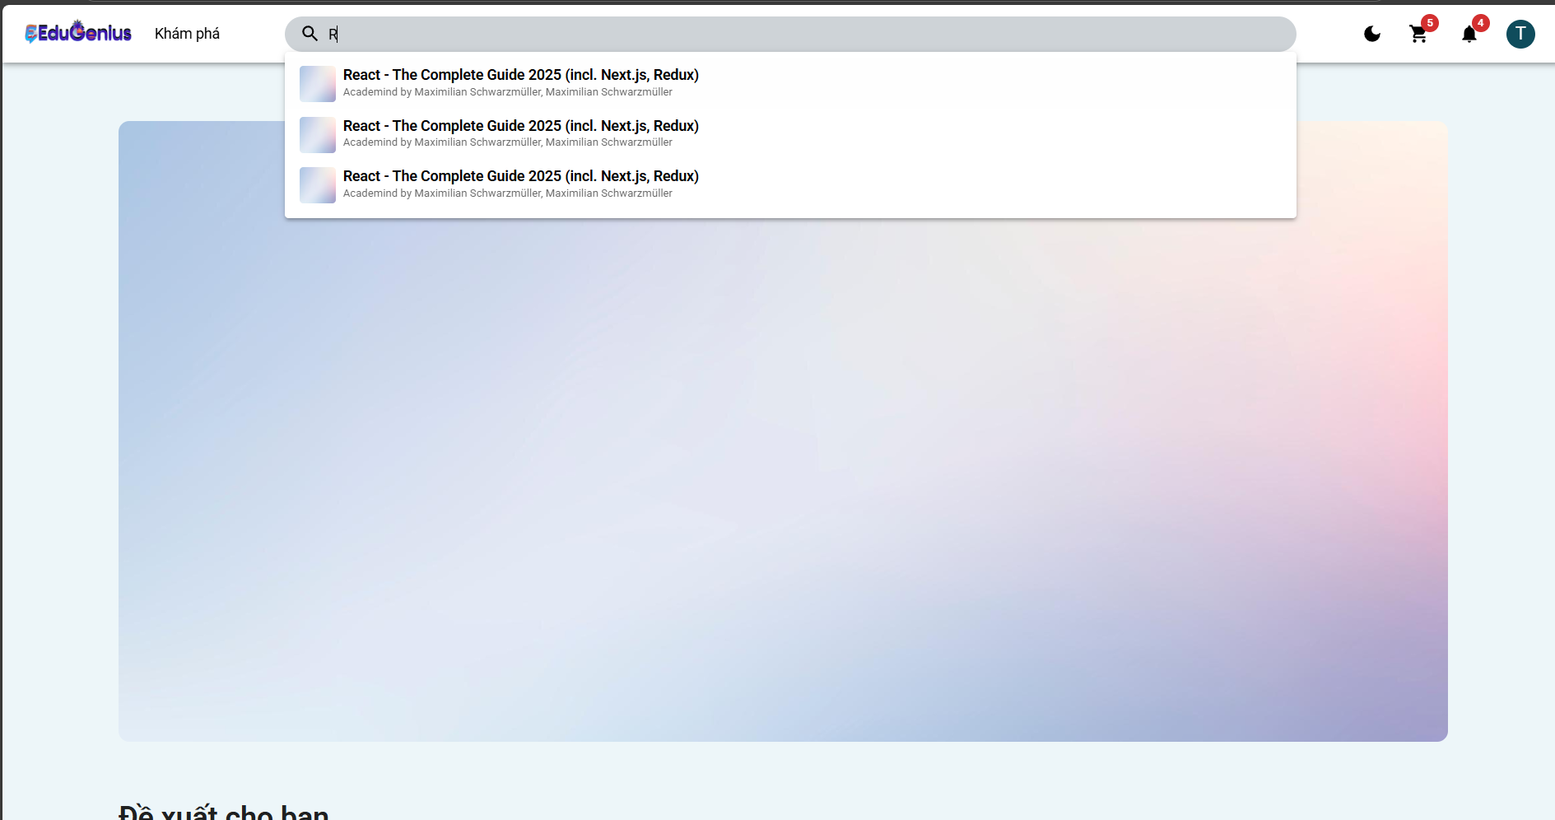
Test Case ID | Mô tả | Hành động | Điều kiện tiên quyết | Kết quả mong đợi | Kết quả thực tế | Kết quả |  |  | Kết quả thực tế | Kết quả |  |  | Chú thích
 |  |  |  |  |  | Vòng 1 |  |  |  | Vòng 2
 |  |  |  |  |  | Trạng thái | Ngày kiểm tra | Người kiểm tra |  | Trạng thái | Ngày kiểm tra | Người kiểm tra
GUI_SHOW Tìm Kiếm
GUI-TK01 | Kiểm tra hiển thị thanh tìm kiếm | 1. Mở app Udemy2. Quan sát đầu trang chính | Đã đăng nhập hoặc không đăng nhập | Thanh tìm kiếm hiển thị ở đầu trang, dễ thấy | Thanh tìm kiếm hiển thị ở đầu trang, dễ thấy | Passed | 2025-05-04 | Triết | Thanh tìm kiếm hiển thị ở đầu trang, dễ thấy | Passed | 23/04/2025 | Triết
GUI-TK02 | Kiểm tra nút tìm kiếm hoạt động | 1. Nhập nội dung vào ô tìm kiếm2. Nhấn nút tìm kính lúp | Không yêu cầu | Nút hoạt động, chuyển hướng đến trang kết quả tìm kiếm | Nút hoạt động, chuyển hướng đến trang kết quả tìm kiếm | Passed | 2025-05-04 | Triết | Nút hoạt động, chuyển hướng đến trang kết quả tìm kiếm | Passed | 23/04/2025 | Triết
GUI-TK03 | Kiểm tra placeholder trong ô tìm kiếm | 1. Quan sát nội dung trong ô tìm kiếm khi chưa nhập | Không yêu cầu | Hiển thị “Tìm kiếm khóa học bất kỳ…” hoặc nội dung tương tự | Hiển thị “Tìm kiếm khóa học bất kỳ…” hoặc nội dung tương tự | Passed | 2025-05-04 | Triết | Hiển thị “Tìm kiếm khóa học bất kỳ…” hoặc nội dung tương tự | Passed | 23/04/2025 | Triết
FUNCTION_SHOW Tìm Kiếm
FUNC_TK_01 | Tìm kiếm với từ khóa hợp lệ | 1. Nhập “Python” vào ô tìm kiếm2. Nhấn nút tìm kiếm | Có khóa học tên liên quan | Hiển thị danh sách khóa học liên quan đến “Python” | Hiển thị danh sách khóa học liên quan đến “Python” | Passed | 2025-05-04 | Triết | Hiển thị danh sách khóa học liên quan đến “Python” | Passed | 23/04/2025 | Triết
FUNC_TK_02 | Tìm kiếm với từ khóa không tồn tại | 1. Nhập “abcxyz123” vào ô tìm kiếm2. Nhấn tìm kiếm | Không có khóa học liên quan | Hiển thị thông báo “Không tìm thấy kết quả phù hợp” | Hiển thị thông báo “Không tìm thấy kết quả phù hợp” | Passed | 2025-05-04 | Triết | Hiển thị thông báo “Không tìm thấy kết quả phù hợp” | Passed | 23/04/2025 | Triết
FUNC_TK_03 | Tìm kiếm với ký tự đặc biệt | 1. Nhập “@@@!!!” vào ô tìm kiếm2. Nhấn tìm | Không yêu cầu | Hệ thống không lỗi, có thể trả về không có kết quả hoặc thông báo phù hợp | Hệ thống không lỗi, có thể trả về không có kết quả hoặc thông báo phù hợp | Passed | 2025-05-04 | Triết | Hệ thống không lỗi, có thể trả về không có kết quả hoặc thông báo phù hợp | Passed | 23/04/2025 | Triết
FUNC_TK_04 | Tìm kiếm với từ khóa viết hoa | 1. Nhập “JAVASCRIPT” vào ô tìm kiếm2. Nhấn tìm | Có khóa học liên quan | Kết quả không phân biệt hoa thường, hiển thị đúng | Kết quả không phân biệt hoa thường, hiển thị đúng | Passed | 2025-05-04 | Triết | Kết quả không phân biệt hoa thường, hiển thị đúng | Passed | 23/04/2025 | Triết
FUNC_TK_05 | Tìm kiếm với từ khóa rỗng | 1. Để trống ô tìm kiếm2. Nhấn tìm | Không yêu cầu | Hiển thị cảnh báo “Vui lòng nhập từ khóa tìm kiếm” | Hiển thị cảnh báo “Vui lòng nhập từ khóa tìm kiếm” | Passed | 2025-05-04 | Triết | Hiển thị cảnh báo “Vui lòng nhập từ khóa tìm kiếm” | Passed | 23/04/2025 | Triết
FUNC_TK_06 | Gợi ý khi đang nhập từ khóa | 1. Nhập “Desi” vào ô tìm kiếm | Không yêu cầu | Hiển thị danh sách gợi ý như “Design”, “Design Thinking”, … | Hiển thị danh sách gợi ý như “Design”, “Design Thinking”, … | Passed | 2025-05-04 | Triết | Hiển thị danh sách gợi ý như “Design”, “Design Thinking”, … | Passed | 23/04/2025 | Triết
FUNC_TK_07 | Tìm kiếm với từ khóa dài | 1. Nhập đoạn văn dài 200+ ký tự2. Nhấn tìm | Không yêu cầu | Hệ thống hoạt động bình thường, không treo hoặc lỗi | Bị treo | Failed | 2025-05-04 | Triết | Hệ thống hoạt động bình thường, không treo hoặc lỗi | Passed | 23/04/2025 | Triết
FUNC_TK_08 | Lưu lại lịch sử tìm kiếm gần đây | 1. Tìm kiếm một số từ khóa liên tục2. Nhấn lại vào ô tìm kiếm | Không yêu cầu | Hiển thị danh sách từ khóa đã tìm gần đây | Hiển thị danh sách từ khóa đã tìm gần đây | Passed | 2025-05-04 | Triết | Hiển thị danh sách từ khóa đã tìm gần đây | Passed | 23/04/2025 | Triết

Thông báo
Project Name | XÂY DỰNG NỀN TẢNG GIÁO DỤC TRỰC TUYẾN TÍCH HỢP AI, CỔNG THANH TOÁN VNPAY
Module Code | Thông báo
 | Hoàn thành | Lỗi | Chưa kiểm tra | Bị chăn | Tổng số trường hợp thử nghiệm
Round 1 | 17 | 1 | 0 | 0 | 18
Round 2 | 18 | 0 |  | 0 | 18
 | 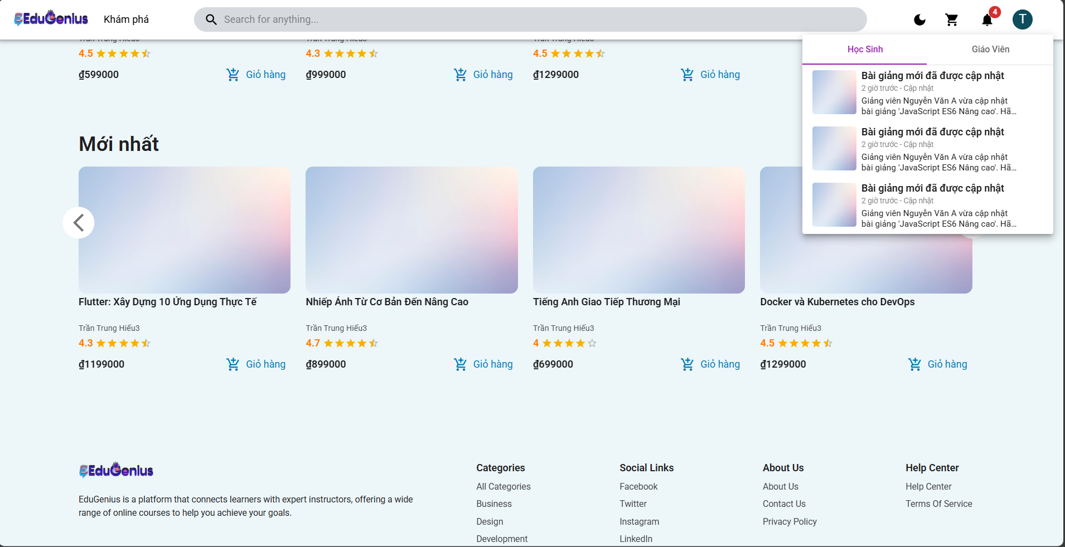
Test Case ID | Mô tả | Hành động | Điều kiện tiên quyết | Kết quả mong đợi | Kết quả thực tế | Kết quả |  |  | Kết quả thực tế | Kết quả |  |  | Chú thích
 |  |  |  |  |  | Vòng 1 |  |  |  | Vòng 2
 |  |  |  |  |  | Trạng thái | Ngày kiểm tra | Người kiểm tra |  | Trạng thái | Ngày kiểm tra | Người kiểm tra
GUI_SHOW Thông báo
GUI-TB01 | Kiểm tra hiển thị biểu tượng thông báo | 1. Mở trang web. 2. Quan sát biểu tượng thông báo ở góc phải màn hình. | Người dùng đã đăng nhập. | Biểu tượng thông báo được hiển thị rõ ràng, đúng vị trí. | Biểu tượng thông báo được hiển thị rõ ràng, đúng vị trí. | Passed | 31/03/2025 | Triết | Biểu tượng thông báo được hiển thị rõ ràng, đúng vị trí. | Passed | 21/04/2025 | Triết
GUI-TB02 | Kiểm tra số lượng thông báo chưa đọc | 1. Kiểm tra số hiển thị trên biểu tượng thông báo. | Có ít nhất 1 thông báo chưa đọc. | Số lượng thông báo chưa đọc hiển thị chính xác. | Số lượng thông báo chưa đọc hiển thị chính xác. | Passed | 31/03/2025 | Triết | Số lượng thông báo chưa đọc hiển thị chính xác. | Passed | 21/04/2025 | Triết
GUI-TB03 | Kiểm tra danh sách thông báo hiển thị | 1. Click vào biểu tượng thông báo. | Có ít nhất 1 thông báo trong danh sách. |  | Danh sách thông báo hiển thị bị chồng lấn | Failed | 31/03/2025 | Triết | Danh sách thông báo hiển thị đầy đủ và rõ ràng. | Passed | 21/04/2025 | Triết
GUI-TB04 | Kiểm tra thông báo có hình ảnh minh họa | 1. Mở danh sách thông báo. | Một số thông báo có ảnh minh họa. | Hình ảnh minh họa được hiển thị đúng kích thước và không bị lỗi. | Hình ảnh minh họa được hiển thị đúng kích thước và không bị lỗi. | Passed | 31/03/2025 | Triết | Hình ảnh minh họa được hiển thị đúng kích thước và không bị lỗi. | Passed | 21/04/2025 | Triết
GUI-TB05 | Kiểm tra căn chỉnh nội dung thông báo | 1. Quan sát nội dung thông báo (tiêu đề và mô tả). | Danh sách thông báo có nội dung dài. | Nội dung thông báo được căn chỉnh gọn gàng, không bị tràn hoặc lệch vị trí. | Nội dung thông báo được căn chỉnh gọn gàng, không bị tràn hoặc lệch vị trí. | Passed | 31/03/2025 | Triết | Nội dung thông báo được căn chỉnh gọn gàng, không bị tràn hoặc lệch vị trí. | Passed | 21/04/2025 | Triết
GUI-TB06 | Kiểm tra cuộn danh sách thông báo | 1. Mở danh sách thông báo. 2. Cuộn lên/xuống danh sách. | Có trên 5 thông báo trong danh sách. | Danh sách thông báo cuộn mượt mà, không bị giật lag. | Danh sách thông báo cuộn mượt mà, không bị giật lag. | Passed | 31/03/2025 | Triết | Danh sách thông báo cuộn mượt mà, không bị giật lag. | Passed | 21/04/2025 | Triết
GUI-TB07 | Kiểm tra thông báo không có nội dung | 1. Mở danh sách thông báo. | Không có thông báo. | Hiển thị thông báo "Không có thông báo nào" khi danh sách trống. | Hiển thị thông báo "Không có thông báo nào" khi danh sách trống. | Passed | 31/03/2025 | Triết | Hiển thị thông báo "Không có thông báo nào" khi danh sách trống. | Passed | 21/04/2025 | Triết
GUI-TB08 | Kiểm tra thời gian hiển thị thông báo | 1. Quan sát thời gian hiển thị thông báo trong danh sách. | Thời gian đã lưu trong hệ thống. | Thời gian hiển thị đúng định dạng và cập nhật chính xác (VD: "2 giờ trước"). | Thời gian hiển thị đúng định dạng và cập nhật chính xác (VD: "2 giờ trước"). | Passed | 31/03/2025 | Triết | Thời gian hiển thị đúng định dạng và cập nhật chính xác (VD: "2 giờ trước"). | Passed | 21/04/2025 | Triết
GUI-TB09 | Kiểm tra trạng thái thông báo đã đọc/chưa đọc | 1. Quan sát thông báo trong danh sách. | Có thông báo đã đọc và chưa đọc. | Thông báo chưa đọc có dấu hiệu nổi bật cố số thông báo tín, thông báo đã đọc không nổi bật. | Thông báo chưa đọc có dấu hiệu nổi bật cố số thông báo tín, thông báo đã đọc không nổi bật. | Passed | 31/03/2025 | Triết | Thông báo chưa đọc có dấu hiệu nổi bật cố số thông báo tín, thông báo đã đọc không nổi bật. | Passed | 21/04/2025 | Triết
GUI-TB10 | Kiểm tra nút chuyển đổi giữa tab thông báo học sinh và giáo viên | 1. Click vào tab "Học sinh". 2. Click vào tab "Giáo viên". | Có cả hai tab "Học sinh" và "Giáo viên". | Chuyển đổi tab mượt mà, hiển thị đúng danh sách thông báo của từng đối tượng. | Chuyển đổi tab mượt mà, hiển thị đúng danh sách thông báo của từng đối tượng. | Passed | 31/03/2025 | Triết | Chuyển đổi tab mượt mà, hiển thị đúng danh sách thông báo của từng đối tượng. | Passed | 21/04/2025 | Triết
FUNCTION_SHOW Thông báo
FUN-NOT01 | Lấy tất cả thông báo của người dùng (Thành công) | 1. Người dùng gửi yêu cầu GET đến endpoint /notifications. 2. Cung cấp email hợp lệ của người dùng đã đăng nhập. | Người dùng đã đăng nhập vào hệ thống và có quyền truy cập vào thông báo. | Hệ thống trả về mã trạng thái 200 OK và danh sách thông báo của người dùng. | Hệ thống trả về mã trạng thái 200 OK và danh sách thông báo của người dùng. | Passed | 31/03/2025 | Triết | Hệ thống trả về mã trạng thái 200 OK và danh sách thông báo của người dùng. | Passed | 21/04/2025 | Triết
FUN-NOT02 | Người dùng không tồn tại khi lấy thông báo | 1. Người dùng gửi yêu cầu GET đến endpoint /notifications. 2. Cung cấp email của người dùng không tồn tại trong cơ sở dữ liệu. | Người dùng cung cấp email không tồn tại trong hệ thống. | Hệ thống trả về mã trạng thái 404 Not Found và thông báo "Người dùng không tồn tại". | Hệ thống trả về mã trạng thái 404 Not Found và thông báo "Người dùng không tồn tại". | Passed | 31/03/2025 | Triết | Hệ thống trả về mã trạng thái 404 Not Found và thông báo "Người dùng không tồn tại". | Passed | 21/04/2025 | Triết
FUN-NOT03 | Tạo thông báo thành công | 1. Người dùng gửi yêu cầu POST đến endpoint /notifications. 2. Cung cấp các tham số title, message, referenceUrl. | Người dùng đã đăng nhập vào hệ thống và có quyền tạo thông báo. | Hệ thống trả về mã trạng thái 201 Created và thông báo "Tạo thông báo thành công". | Hệ thống trả về mã trạng thái 201 Created và thông báo "Tạo thông báo thành công". | Passed | 31/03/2025 | Triết | Hệ thống trả về mã trạng thái 201 Created và thông báo "Tạo thông báo thành công". | Passed | 21/04/2025 | Triết
FUN-NOT04 | Tạo thông báo khi người dùng không tồn tại | 1. Người dùng gửi yêu cầu POST đến endpoint /notifications. 2. Cung cấp email của người dùng không tồn tại trong cơ sở dữ liệu. 3. Cung cấp các tham số title, message, referenceUrl. | Người dùng cung cấp email không tồn tại trong hệ thống. | Hệ thống trả về mã trạng thái 404 Not Found và thông báo "Người dùng không tồn tại". | Hệ thống trả về mã trạng thái 404 Not Found và thông báo "Người dùng không tồn tại". | Passed | 31/03/2025 | Triết | Hệ thống trả về mã trạng thái 404 Not Found và thông báo "Người dùng không tồn tại". | Passed | 21/04/2025 | Triết
FUN-NOT05 | Xóa thông báo thành công | 1. Người dùng gửi yêu cầu DELETE đến endpoint /notifications/:id. 2. Cung cấp id của thông báo muốn xóa. | Người dùng đã đăng nhập vào hệ thống và thông báo tồn tại. | Hệ thống trả về mã trạng thái 200 OK và thông báo "Xóa thông báo thành công". | Hệ thống trả về mã trạng thái 200 OK và thông báo "Xóa thông báo thành công". | Passed | 31/03/2025 | Triết | Hệ thống trả về mã trạng thái 200 OK và thông báo "Xóa thông báo thành công". | Passed | 21/04/2025 | Triết
FUN-NOT06 | Xóa thông báo khi người dùng không tồn tại | 1. Người dùng gửi yêu cầu DELETE đến endpoint /notifications/:id. 2. Cung cấp email của người dùng không tồn tại trong cơ sở dữ liệu. | Người dùng cung cấp email không tồn tại trong hệ thống. | Hệ thống trả về mã trạng thái 404 Not Found và thông báo "Người dùng không tồn tại". | Hệ thống trả về mã trạng thái 404 Not Found và thông báo "Người dùng không tồn tại". | Passed | 31/03/2025 | Triết | Hệ thống trả về mã trạng thái 404 Not Found và thông báo "Người dùng không tồn tại". | Passed | 21/04/2025 | Triết
FUN-NOT07 | Cập nhật thông báo thành công | 1. Người dùng gửi yêu cầu PUT đến endpoint /notifications/:id. 2. Cung cấp id, title, message, referenceUrl. | Người dùng đã đăng nhập vào hệ thống và thông báo tồn tại. | Hệ thống trả về mã trạng thái 200 OK và thông báo "Cập nhật thông báo thành công". | Hệ thống trả về mã trạng thái 200 OK và thông báo "Cập nhật thông báo thành công". | Passed | 31/03/2025 | Triết | Hệ thống trả về mã trạng thái 200 OK và thông báo "Cập nhật thông báo thành công". | Passed | 21/04/2025 | Triết
FUN-NOT08 | Cập nhật thông báo khi người dùng không tồn tại | 1. Người dùng gửi yêu cầu PUT đến endpoint /notifications/:id. 2. Cung cấp email của người dùng không tồn tại trong cơ sở dữ liệu. 3. Cung cấp các tham số title, message, referenceUrl. | Người dùng cung cấp email không tồn tại trong hệ thống. | Hệ thống trả về mã trạng thái 404 Not Found và thông báo "Người dùng không tồn tại". | Hệ thống trả về mã trạng thái 404 Not Found và thông báo "Người dùng không tồn tại". | Passed | 31/03/2025 | Triết | Hệ thống trả về mã trạng thái 404 Not Found và thông báo "Người dùng không tồn tại". | Passed | 21/04/2025 | Triết

